Autosend_概要
1. Insuiteシステムの全体イメージ

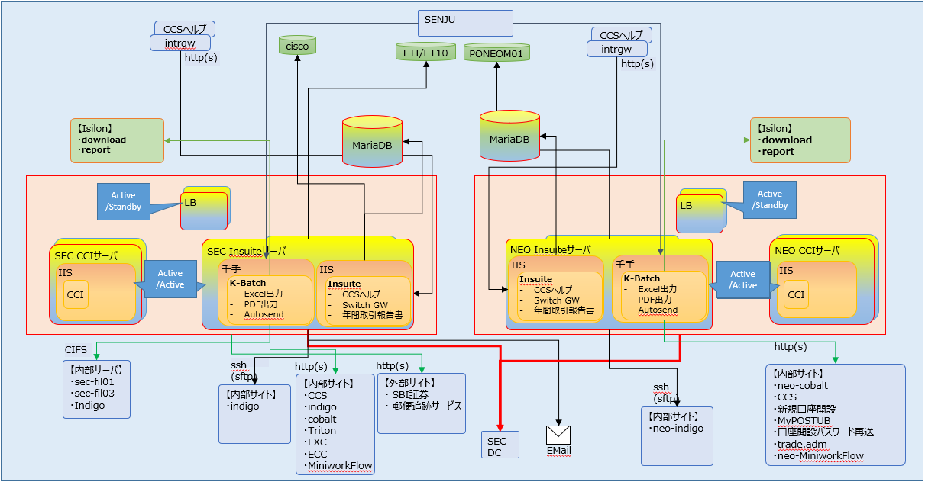

2. Image System Kbatch

千手
Kバッチ連携1
バッチサーバ(イントラ)
Kバッチ連携1
Indigo
業務データ
Kバッチ連携2
結果情報
Kバッチ連携2
①バッチ起動
②ファイル出力
⑤バッチ起動
Insuiteサーバ(新)
バッチジョブ
業務処理
(Autosend等)
Kバッチ1
千手Agent
③バッチ起動
④ファイル出力
DBサーバ

Windows Script Host
Windows Script Host

Vbscript
Vbscript
Python + Selenium Web Driver

3. Flow xử lý của Autosend

Thực thi một kịch bản bên ngoài(*.wsf) (Bao gồm file vbs nếu có)
Bắt Đầu
Kiểm tra Filename extension trong folder src có phải là "*.fex" hay không?
Thực thi tệp CCS_Update.wsf
Kiểm tra đối tượng autosend có đang hoạt động hay không?
Ngược lại, kiểm tra lại sau 1 phút
Nếu có, thực hiện ghi log và đi đến xử lý đăng xuất
Lấy danh sách các của sổ IE hiện đang hoạt động
Nếu có, kiểm tra tổng thời gian chờ có lớn hơn 30 phút không?
Ngược lại, điều hướng đến trang đăng nhập
Kiểm tra site đã điều hướng hoàn tất hay chưa?
Nếu trạng thái là "complete", thực hiện tự động các tác vụ được định nghĩa trên màn hình(Chi tiết refer các sheet chi tiết)
Thực hiện đăng xuất
Kiểm tra có lỗi hay không?
Đóng của sổ trình duyệt IE và kết thúc xử lý
Ngược lại, kiểm tra lại sau 1 giây
Nếu chưa, kiểm tra tổng thời gian chờ có lớn hơn 120 giây không?
Nếu có, thực hiện ghi log và đi đến xử lý đăng xuất
Kiểm tra site đã tải hoàn tất hay chưa?
Ngược lại, kiểm tra lại sau 1 giây
Nếu chưa, kiểm tra tổng thời gian chờ có lớn hơn 120 giây không?
Nếu có, thực hiện ghi log và đi đến xử lý đăng xuất
Nếu có, thực hiện ghi log và đi đến xử lý đăng xuất
True
False
True
False
False
True
True
False
True
False
True
False
True
False
True
Thực thi một kịch bản bên ngoài(*.wsf) (Bao gồm file vbs nếu có)
Bắt Đầu
Kiểm tra Filename extension trong folder src có phải là "*.fex" hay không?
Thực thi tệp CCS_Update.wsf
Kiểm tra đối tượng autosend có đang hoạt động hay không?
Ngược lại, kiểm tra lại sau 1 phút
Nếu có, thực hiện ghi log và đi đến xử lý đăng xuất
Lấy danh sách các cửa sổ IE hiện đang hoạt động
Nếu có, kiểm tra tổng thời gian chờ có lớn hơn 30 phút không?
Ngược lại, điều hướng đến trang đăng nhập
Kiểm tra site đã điều hướng hoàn tất hay chưa?
Nếu trạng thái là "complete", thực hiện tự động các tác vụ được định nghĩa trên màn hình(Chi tiết refer các sheet chi tiết)
Thực hiện đăng xuất
Kiểm tra có lỗi hay không?
Đóng của sổ trình duyệt IE và kết thúc xử lý
Ngược lại, kiểm tra lại sau 1 giây
Nếu chưa, kiểm tra tổng thời gian chờ có lớn hơn 120 giây không?
Nếu có, thực hiện ghi log và đi đến xử lý đăng xuất
Kiểm tra site đã tải hoàn tất hay chưa?
Ngược lại, kiểm tra lại sau 1 giây
Nếu chưa, kiểm tra tổng thời gian chờ có lớn hơn 120 giây không?
Nếu có, thực hiện ghi log và đi đến xử lý đăng xuất
Nếu có, thực hiện ghi log và đi đến xử lý đăng xuất
True
False
True
False
False
True
True
False
True
False
True
False
True
False
True

True

4. Đối tượng thực hiện autosend

 |  | Đối tượng |  |  | Thao tác |  |  |  | Khái quát |  |  |  |  |  |  | Link Root | Process | vbs
 | 1 | ECC |  |  | Setting giới hạn giao dịch |  |  |  | ・Setting lại giới hạn giao dịch của tài khoản đã cập nhật ở thông tin lưu ý đối tượng. ・Setting lại giới hạn giao dịch tài khoản không hợp lệ ở thông tin lưu ý đối tượng. ( đối ứng giới hạn quốc tịch) ・Setting lại giới hạn giao dịch tài khoản đã tồn tài ở file giới hạn không gửi tiền chênh lệch của Indigo. |  |  |  |  |  |  | http://d2-zeroccs-int3.intranet.sbisec.co.jp/ECC | 1.ECC取引制限 | cus_ecc_upd_lock_edit.vbs
 | 2 |  |  |  | Setting lý do giới hạn giao dịch |  |  |  | ・Setting lý do giới hạn giao dịch tài khoản đã cập nhật ở thông tin chú ý 「tài khoản dùng cho hoàn trả toàn bộ /完全返済専用口座- thiếu tiền tiền không vào/ 不足金未入金」( cài đặt/ hủy bỏ) |  |  |  |  |  |  |  | 2.ECC取引制限理由 | cus_ecc_upd_reason_edit.vbs
 | 3 |  |  |  | Setting thuộc tính tài khoản |  |  |  | ・Setting trạng thái tài khoản của tài khoản dã update ở thông tin lưu ý 「đang giới hạn mua bán/売買制限中- không rõ đích đến/転居先不明」(hoạt động / dừng lại) ・Setting trạng thái tài khoản của tài khoản đã update ở thông tin lưu ý 「đóng tài khoản tổng hợp/総合口座閉鎖」(hoạt động/ hủy bỏ) |  |  |  |  |  |  |  | 3.ECC口座属性変更 | cus_ecc_upd_status_edit.vbs
 | 4 |  |  |  | Đăng ký chi tiết giới hạn bán hàng |  |  |  | ・Đăng ký chi tiết giới hạn bán hàng từ thông tin đặt trước giao hàng của Daiko |  |  |  |  |  |  |  | 4.ECC売却制限明細登録
 | 5 |  |  |  | Thay đổi level giao dịch |  |  |  | ・Setting level giao dịch đối với các tài khoản đối tượng đóng tài khoản tín dụng ( 1: giao dịnh tiền mặt) |  |  |  |  |  |  |  | 5.ECC取引レベル変更
 | 6 |  |  |  | Setting khoản giới hạn hợp đồng mở |  |  |  | ・Setting khoản giới hạn hợp đồng mở đối với tài khoản phê duyệt kiểm tra đặc biệt tín dụng (thay đổi khoản giới hạn) |  |  |  |  |  |  |  | 6.ECC建玉限度額設定
 | 7 |  |  |  | Setting khoản order |  |  |  | ・Setting khoản chú ý đối với các tài khoản phê duyệt kiểm tra đặc biệt tín dụng ( thay đổi khoản giới hạn) |  |  |  |  |  |  |  | 7.ECC注文額設定 | cus_ecc_upd_lock_edit.vbs
 | 8 | CCS |  |  | Tham chiếu thông tin yêu cầu |  |  |  | ・Xuất CSV với category và số case yêu cầu đã đăng ký trong ngày hiện tại (đến Insuite ở dạng file dùng download) |  |  |  |  |  |  | http://d2-zeroccs-int3.intranet.sbisec.co.jp/CCS | 8.CCS問い合わせ情報参照
 | 9 |  |  |  | Password reset |  |  |  | ・Reset lại password thông tin gửi ở thông tin yêu cầu ( password reset) ※Sau khi đóng tài khoản tổng hợp, khi trả về WL, tại thời điểm trưởng thành / kết hôn của tài khoản vị thành niên |  |  |  |  |  |  |  | 9.CCSパスワードリセット
 | 10 |  |  |  | Tham chiếu khớp lệnh ngày hiện tại |  |  |  | ・Tham chiếu có hay không khớp lệnh ngày hiện tại của các tài khoản đóng tài khoản tín dụng, tài khoản thay đổi phân loại khấu trừ thuế ( ngày khớp lệnh của future/ ngày order tín dụng/ khớp lệnh/ giao dịch, chuyển nhượng tiền gửi đã định trước) |  |  |  |  |  |  |  | 10.CCS当日約定参照 | cus_ccs_unl_question.vbs
 | 11 | Indigo |  |  | Password reset |  |  |  | ・Reset password ở thông tin đóng tài khoản tổng hợp/ chuyển đổi/ yêu cầu ( password reset) |  |  |  |  |  |  | http://d2-indigo-web-an.sbisec.int/ | 11.Indigoパスワードリセット
 | 12 | FXC |  |  | Setting giới hạn giao dịch |  |  |  | ・Setting lại phân loại giao dịch của tài khoản đã được update thông tin lưu ý 「đang giới hạn mua bán/売買制限中-không rõ đích chuyển đến/転居先不明のため」 |  |  |  |  |  |  | http://fxadmin.sbisec.co.jp/forex/trade/broker | 12.FXC取引制限
 | 13 |  |  |  | Tham chiếu thông tin phụ lục |  |  |  | ・Sau khi tham chiếu không tin phụ lục, đăng ký thông tin lưu ý 「phát sinh phụ lục tỷ giá ngoại tệ/外国為替追証発生」 |  |  |  |  |  |  |  | 13.FXC追証情報参照
 | 14 | Bưu điện |  |  | Tham chiếu tình trạng giao hàng |  |  |  | ・Tham chiếu trạng thái chuyển đi của các「Hướng dẫn hoàn tất mở tài khoản vị thành niên/未成年口座開設完了のご案内」「thông báo mở tài khoản/口座開設通知( welcome letter/ウェルカムレター)」. Vô hiệu hóa thông tin lưu ý trong trường hợp hoàn tất chuyển đi. |  |  |  |  |  |  | http://tracking.post.japanpost.jp | 14.郵政配達状況参照 | cus_trs_rcv_jpost_m_edit.vbs

5. Đánh giá

 | 4.1 | Ưu điểm và nhược điểm khi tự động hóa trên trình duyệt IE

 |  | Ưu điểm

 |  |  | • Hỗ trợ các ứng dụng cũ: Trình duyệt IE thường hỗ trợ tốt các ứng dụng và trang web đã được phát triển trong quá khứ, và vẫn còn tồn tại trong môi trường doanh nghiệp. • Định hướng đến môi trường doanh nghiệp: IE thường được hỗ trợ tốt trong môi trường doanh nghiệp, với khả năng quản lý và kiểm soát một cách linh hoạt. • Sẵn có trên hệ thống Windows cổ điển: IE thường được cài đặt sẵn trên các phiên bản Windows cũ, làm cho việc sử dụng nó dễ dàng và không cần cài đặt thêm. • Dễ dàng để bắt đầu: Dù không phải là một ngôn ngữ lập trình hoàn chỉnh, các ngôn ngữ như VBScript có cú pháp đơn giản và dễ học, giúp nhanh chóng bắt đầu với tự động hóa. • Khả năng tương thích với một số ứng dụng đặc thù: Một số ứng dụng web hoặc trang web còn sử dụng các công nghệ cũ hoặc cấu trúc không tương thích với các trình duyệt hiện đại, nên IE vẫn có thể là giải pháp tạm thời.

 |  | Nhược điểm

 |  |  | • Bảo mật yếu: IE đã bị phát hiện nhiều lỗ hổng bảo mật và là một mục tiêu phổ biến của các cuộc tấn công mạng. Việc sử dụng IE có thể làm gia tăng rủi ro bảo mật. • Hiệu suất kém: IE thường chạy chậm hơn so với các trình duyệt hiện đại khác và có khả năng ảnh hưởng đến trải nghiệm người dùng. • Không còn được phát triển và hỗ trợ rộng rãi: IE không còn được Microsoft phát triển và không còn là trình duyệt được khuyến nghị sử dụng. • Phụ thuộc vào cấu trúc trang web: Tự động hóa IE dựa vào cấu trúc HTML của trang web. Bất kỳ thay đổi nào trong cấu trúc này có thể làm cho mã tự động hóa không còn hoạt động. • Khó khăn với các trang web phức tạp: Đối với các trang web sử dụng nhiều tương tác động bằng JavaScript, việc tự động hóa IE có thể gặp khó khăn và không đảm bảo tính ổn định. • Không còn được phát triển: IE không còn được Microsoft phát triển và hỗ trợ rộng rãi, dẫn đến sự thiếu hụt trong việc hỗ trợ các tiêu chuẩn web và tính năng hiện đại. • Khả năng tương thích kém: IE thường có khả năng tương thích kém hơn với các chuẩn web hiện đại và có thể gặp khó khăn trong việc hiển thị đúng cách trang web mới được thiết kế. • Hiệu suất kém: IE có thể chạy chậm hơn so với các trình duyệt hiện đại khác và có thể làm giảm hiệu suất tự động hóa của bạn.

 |  | Giải pháp
 |  |  | Sử dụng các công cụ như Selenium với trình duyệt khác như Chrome, Firefox hoặc Edge có thể là lựa chọn tốt hơn.

 | 4.2 | Ưu điểm và nhược điểm khi tự động hóa trên trình duyệt IE với ngôn ngữ lập trình Vbscript và Windows Script
 |  | Ưu điểm

 |  |  | • Dễ học và sử dụng: VBScript là ngôn ngữ đơn giản và dễ học, đặc biệt là đối với những người làm việc trong môi trường Windows. • Sẵn có trong Windows: VBScript và Windows Script Host (WSH) thường đã được cài đặt sẵn trên hầu hết các máy tính Windows, do đó không cần phải cài đặt thêm phần mềm. • Tích hợp hệ thống: VBScript có thể dễ dàng tích hợp vào các tác vụ hệ thống Windows khác nhau như quản lý tệp, đối tượng Active Directory và các dịch vụ hệ thống khác. • Thao tác với IE COM object: Windows Script Host cho phép tương tác trực tiếp với trình duyệt IE thông qua COM object, giúp thực hiện các tác vụ trên trình duyệt.

 |  | Nhược điểm

 |  |  | • Khả năng tương thích hạn chế: Trình duyệt IE không còn được phát triển và không hỗ trợ nhiều tiêu chuẩn web mới như các trình duyệt hiện đại khác. Điều này có thể làm cho mã VBScript và Windows Script không tương thích với các trang web mới. • Khả năng tương thích với trình duyệt khác: VBScript và Windows Script chủ yếu được thiết kế cho IE, không phải là một giải pháp chung cho việc tự động hóa trình duyệt, đặc biệt khi cần tự động hóa trình duyệt khác như Chrome hoặc Firefox. • Khả năng mở rộng hạn chế: VBScript là một ngôn ngữ đơn giản và không có các tính năng phức tạp như các ngôn ngữ lập trình hiện đại khác, giới hạn trong việc xây dựng ứng dụng phức tạp. • Khả năng hiển thị và gỡ lỗi hạn chế: Windows Script Host không cung cấp môi trường phát triển tương tự như các IDE hiện đại, dẫn đến khó khăn trong việc hiển thị mã và gỡ lỗi.

 |  | Giải pháp
 |  |  | Để thực hiện tự động hóa trên các trình duyệt khác và có tính mở rộng cao hơn, nên xem xét sử dụng các ngôn ngữ lập trình hiện đại hơn và các công cụ như Selenium WebDriver.

 | 4.3 | Một số vấn đề thường gặp khi làm việc với đối tượng IE (Internet Explorer) trong VBScript.

 |  |  | • Trình duyệt đã đóng hoặc bị ẩn: Khi cố gắng tương tác với một trình duyệt IE đã đóng hoặc bị che giấu, sẽ gặp lỗi. • Chờ đợi tải trang hoàn tất: Trang web có thể cần một thời gian để tải hoàn tất. • Xử lý lỗi: Việc tương tác với trình duyệt có thể dẫn đến các tình huống lỗi, chẳng hạn như các yếu tố không tìm thấy hoặc lỗi JavaScript. • Cơ chế tương tác chính xác: Để tương tác với trang web, cần xác định các yếu tố HTML bằng cách sử dụng các phương thức như getElementById, getElementsByClassName, querySelector, và querySelectorAll. • Thời gian chạy chậm: VBScript không phải là ngôn ngữ lập trình nhanh nhất, vì vậy khi thực hiện các tác vụ phức tạp, mã của có thể chạy chậm. • Không còn được hỗ trợ rộng rãi: VBScript đang dần bị thay thế bởi các ngôn ngữ khác trong việc làm việc với trình duyệt web và các ứng dụng liên quan.

 |  | Một số giải pháp để giải quyết vấn đề trên.

 |  |  | • Tích hợp xử lý lỗi: Sử dụng các câu lệnh On Error Resume Next và Err để xử lý lỗi một cách linh hoạt. Điều này giúp tránh dừng toàn bộ chương trình khi gặp lỗi. • Kiểm tra trạng thái trình duyệt: Trước khi thực hiện bất kỳ tương tác nào với trình duyệt IE, hãy kiểm tra xem trình duyệt có sẵn và đã tải xong trang web hay chưa. • Sử dụng cơ chế chờ: Để đảm bảo thực hiện các thao tác sau khi trang đã tải xong hoàn toàn, sử dụng cơ chế chờ như hàm Sleep hoặc sử dụng hàm ReadyState để kiểm tra trạng thái tải của trang. • Xác định yếu tố chính xác: Sử dụng các phương thức như getElementById, getElementsByClassName, querySelector, và querySelectorAll để xác định chính xác các yếu tố trên trang web. Sử dụng các thông tin như ID, tên lớp, hoặc bộ chọn CSS để tìm kiếm yếu tố mục tiêu. • Xóa bộ nhớ và giải phóng tài nguyên: Sau khi hoàn thành tác vụ, đảm bảo rằng giải phóng tài nguyên và bộ nhớ bằng cách đóng các trình duyệt, gán giá trị null cho các biến đối tượng. • Sử dụng thư viện hỗ trợ bên ngoài: Nếu gặp khó khăn trong việc làm việc trực tiếp với đối tượng IE, có thể sử dụng các thư viện hỗ trợ bên ngoài như Selenium WebDriver để tương tác với trình duyệt IE.

 | 4.4 | Một số vấn đề thường gặp khi sử dụng các thông tin như ID, tên lớp (class), hoặc bộ chọn CSS để tìm kiếm element HTML trên trang web.

 |  |  | • Element không tìm thấy: Có thể xảy ra tình huống Element không tồn tại trên trang hoặc nó bị ẩn đi. Điều này có thể dẫn đến lỗi khi cố gắng truy cập nó. • Trùng lặp thông tin: Có thể có nhiều Element trên trang có cùng thông tin ID hoặc tên lớp. Điều này có thể gây ra sự nhầm lẫn và khiến việc xác định Element chính xác trở nên khó khăn. • Thay đổi cấu trúc trang: Nếu cấu trúc trang web thay đổi, các Element có thể di chuyển hoặc bị xóa. Điều này có thể làm hỏng mã của nếu đang sử dụng thông tin tĩnh như ID hoặc tên lớp để tìm kiếm Element. • Tính nhạy cảm với ngôn ngữ: Các thông tin như ID, tên lớp và bộ chọn CSS có thể bị thay đổi khi ngôn ngữ của trang web thay đổi. Ví dụ, nếu trang web được dịch sang một ngôn ngữ khác, các thông tin như tên lớp có thể thay đổi. Điều này có thể gây ra sự cố khi tìm kiếm Element. • Độ tin cậy và bảo trì: Sử dụng thông tin như ID và tên lớp có thể dễ dàng thay đổi bởi các nhà phát triển hoặc trong quá trình bảo trì. Điều này có thể làm hỏng mã. • Hiệu suất: Sử dụng các thông tin như ID, tên lớp và bộ chọn CSS để tìm kiếm Element có thể làm cho quá trình tìm kiếm trở nên chậm, đặc biệt trên các trang web phức tạp.

 |  | Một số giải pháp để giải quyết vấn đề trên.

 |  |  | • Sử dụng bộ chọn CSS linh hoạt: Thay vì dựa vào thông tin tĩnh như ID hoặc tên lớp, sử dụng các bộ chọn CSS linh hoạt để xác định yếu tố dựa trên vị trí và quan hệ của nó trong cấu trúc HTML. Ví dụ: sử dụng parent > child để tìm kiếm Element con trực tiếp của một Element cha cụ thể. • Sử dụng thuộc tính không thay đổi: Nếu Element có một thuộc tính không thay đổi như văn bản hoặc giá trị của một thuộc tính khác, có thể sử dụng thông tin này để xác định Element. Ví dụ: sử dụng bộ chọn CSS như [data-id="unique-id"] để tìm kiếm Element dựa trên một thuộc tính tùy chỉnh. • Sử dụng xPath: XPath là một ngôn ngữ truy vấn sử dụng để xác định các Element trên trang web dựa trên cấu trúc HTML. Xpath cung cấp khả năng xác định yếu tố dựa trên nhiều thông tin khác nhau. • Xử lý ngoại lệ và kiểm tra tồn tại: Trước khi truy cập Element, hãy kiểm tra xem Element có tồn tại trên trang hay không. Sử dụng cơ chế xử lý lỗi hoặc hàm kiểm tra sự tồn tại để tránh lỗi khi Element không tìm thấy. • Dự phòng thông tin: Nếu thông tin như ID hoặc tên lớp thay đổi thường xuyên, có thể dự phòng bằng cách xây dựng nhiều cách tìm kiếm khác nhau để xác định Element. • Liên tục kiểm tra và cập nhật mã: Theo dõi trang web để xem xét liệu có sự thay đổi về cấu trúc, thông tin, hoặc thuộc tính của các element hay không. • Tích hợp với kiểm thử tự động: Sử dụng các framework kiểm thử tự động như Selenium WebDriver để tạo các kịch bản kiểm thử.

5. Giải pháp thay thế
 | Các giải pháp được đưa ra để giải quyết dựa trên đánh giá

 | 5.1 | Thay thế mã Vbscript tự động hóa trên IE bằng mã Python cùng với thư viện Selenium Webdriver






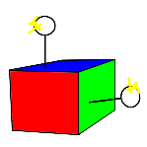
Windows Script Host

 |  | Sử dụng Python cùng với Selenium là một phương pháp phổ biến để tự động hóa trình duyệt.
 |  | Selenium là một thư viện mã nguồn mở được sử dụng rộng rãi để kiểm thử và tự động hóa trình duyệt web.

 |  | Yêu cầu:
 |  |  | Python 3.11.4
 |  |  | IE Driver Server v3.x |  |  | (Chọn phiên bản Selenium được khuyến nghị cho việc sử dụng với IE.)
 |  |  | Internet Explorer 11(Chỉ hỗ trợ phiên bản 11)

 |  | Chi tiết thay đổi
 |  |  | 1 | Cài đặt Python
 |  |  |  | Đảm bảo rằng đã cài đặt Python trên máy tính.

 |  |  | 2 | Cài đặt Selenium
 |  |  |  | Cần cài đặt thư viện Selenium bằng cách sử dụng pip, trình quản lý gói của Python. Mở cửa sổ dòng lệnh và chạy lệnh sau:
 |  |  |  |  | pip install selenium
 |  |  |  | Tải IEDriverServer.exe trên trạng chủ chính thức của Selenium

 |  |  | 3 | Tạo kịch bản tự động hóa
 |  |  |  | Bắt đầu viết mã Python để tự động hóa trình duyệt IE. Dưới đây là một ví dụ đơn giản về việc mở trình duyệt IE bằng Selenium.

from selenium import webdriver
from selenium.webdriver.ie.options import Options as IEOptions
options = IEOptions()
options.ignore_protected_mode_settings = True
driver = webdriver.Ie(executable_path='path/to/IEDriverServer.exe', options=options)
driver.get('https://www.example.com')
# Thực hiện các tác vụ tự động hóa khác tại đây
driver.quit()
 |  |  |  |  | automate_ie.py

 |  |  | 4 | Tạo mã WSH để chạy tệp Python
 |  |  |  |  | Viết mã WSH để chạy tệp Python ở trên.

 |  |  |  |  | run_automate_ie.vbs
Dim objShell
Set objShell = CreateObject("WScript.Shell")
objShell.Run "python path\to\automate_ie.py", 1, True
Set objShell = Nothing

 |  |  | 5 | Chạy mã WSH
 |  |  |  |  | Có thể chạy tệp mã WSH bằng cách nhấp đôi vào, hoặc cũng có thể chạy từ dòng lệnh "cscript run_automate_ie.vbs"
 |  | Đánh giá:
 |  |  | Vì vẫn phải phụ thuộc vào các đối tượng autosend, nên phải đánh giá xem các đối tượng autosend có hoạt động tốt trên IE 11 hay không.

 | 5.2 | Thay thế mã Vbscript tự động hóa trên trình duyệt khác bằng mã Python cùng với thư viện Selenium Webdriver
 |  |  | Áp dụng tương tự như giải pháp trên nhưng thay thế trình duyệt IE bằng các trình duyệt hiện đại hơn như Google Chrome, Mozilla Firefox và Microsoft Edge.

 |  |  | Tuy nhiên, sẽ phụ thuộc vào các đối tượng Autosend có hoạt động tốt trên các nền tảng này hay không.

 | Ngoài ra có thể thay thế Python bằng các ngôn ngữ khác như Javascript, Powershell, …

6. Môi trường Kbatch hiện tại

 |  | Server DEV

 |  |  |  | Server |  | System | Status |  |  |  | Remarks
 |  |  | 1 | 10.180.132.21 |  | SEC | OK |  |  |  | User/ Password develop\bits0001~4 - bits0001~4
 |  |  | 2 | 10.180.132.61 |  | NEO | OK |  |  |  | User/ Password develop\bits0001~4 - bits0001~4

 |  | Allocate network drive
 |  |  | SEC

 |  |  |  | Device name |  | Host name |  |  |  |  | Shared-folder name |  |  | Status | Remarks
 |  |  | 1 | M: |  | 10.29.65.1～19 |  |  |  |  | insuite-share |  |  | OK
 |  |  | 2 | H: |  | sec-fil03 |  |  |  |  | backoffice |  |  | OK
 |  |  | 3 | K: |  | 10.180.132.21 |  |  |  |  | kbatch |  |  | OK
 |  |  | 4 | L: |  | 10.29.65.1～19 |  |  |  |  | insuite-share\download |  |  | OK
 |  |  | 5 | R: |  | indigo.sbisec.co.jp |  |  |  |  | call |  |  | OK
 |  |  | 6 | P: |  | M1-PMC01 |  |  |  |  | 2storage\insuite |  |  | OK

 |  |  | NEO
 |  |  |  | Device name |  | Host name |  |  |  |  | Shared-folder name |  |  | Status | Remarks
 |  |  | 1 | M: |  | 10.29.65.1～19 |  |  |  |  | insuite-share |  |  | OK
 |  |  | 2 | H: |  | neo-fs01.ad.sbinms.jp |  |  |  |  | backoffice |  |  | OK
 |  |  | 3 | K: |  | neo-fs01.ad.sbinms.jp |  |  |  |  | 注文出来伝票 |  |  | OK
 |  |  | 4 | L: |  | 10.180.132.22 |  |  |  |  | nmkbat |  |  | OK
 |  |  | 5 | R: |  | 10.29.65.1～19 |  |  |  |  | insuite-share\download |  |  | OK
 |  |  | 6 | P: |  | indigo.sbisec.co.jp |  |  |  |  | call |  |  | OK

 |  | Site external
 |  |  | Connect on SEC server
 |  |  |  | Site |  | Host name |  |  |  |  |  |  |  | Status | Remarks
 |  |  | 1 | ECC |  | http://d2-zeroccs-int3.intranet.sbisec.co.jp/ECC |  |  |  |  |  |  |  | OK
 |  |  | 2 | CCS |  | http://d2-zeroccs-int3.intranet.sbisec.co.jp/CCS |  |  |  |  |  |  |  | OK
 |  |  | 3 | Indigo |  | http://d2-indigo-web-an.sbisec.int/ |  |  |  |  |  |  |  | OK
 |  |  | 4 | FXC |  | http://fxadmin.sbisec.co.jp/forex/trade/broker |  |  |  |  |  |  |  | NG
 |  |  | 5 | Bưu điện |  | http://tracking.post.japanpost.jp |  |  |  |  |  |  |  | NG

 |  |  |  | Site |  | Host name |  |  |  |  |  |  |  | Status | Remarks
 |  |  | 1 | ECC |  | http://d2-zeroccs-int3.intranet.sbisec.co.jp/ECC |  |  |  |  |  |  |  | OK
 |  |  | 2 | CCS |  | http://d2-zeroccs-int3.intranet.sbisec.co.jp/CCS |  |  |  |  |  |  |  | OK
 |  |  | 3 | Indigo |  | http://d2-indigo-web-an.sbisec.int/ |  |  |  |  |  |  |  | OK
 |  |  | 4 | FXC |  | http://fxadmin.sbisec.co.jp/forex/trade/broker |  |  |  |  |  |  |  | NG
 |  |  | 5 | Bưu điện |  | http://tracking.post.japanpost.jp |  |  |  |  |  |  |  | NG

 |  | Senju
 |  |  | https://d2-exds-sjwb001.develop.sbisec.local/senju/sjCOM_login.asp
 |  |  |  | Thông tin user/password không đúng

 |  | FTP server

 |  |  |  | Server |  |  | System |  |  | Status |  | Remarks
 |  |  | 1 | d2-zeroccs-gw001n.sbisec.int |  |  | SEC/NEO |  |  | OK |  | etuser/etpwGW8b

 |  | Database

 |  |  |  | Server |  |  |  | System |  |  | Status |  | Remarks
 |  |  | 1 | d2-sins-dbmyd-a(10.181.3.22:3306) |  |  |  | MariaDB |  |  | OK |  | etuser/etpwGW8b
 |  |  | 2 | d2-nins-dbmyd-a(10.181.3.56:3306) |  |  |  | MariaDB |  |  | OK |  | etuser/etpwGW8b

Sheet2
Script file
(.vbs/.js, v.v...)

Script host
Registry
wscript.exe
cscript.exe
WSH object model
wshom.ocx
wshcon.dll
scrrun.dll
(Script Runtime)

scrobj.dll
(Script Component Runtime)

Script engine
vbscript.dll
VBScript engine
vbscript.dll
JScript engine
python script

Automation server
WSH
WSH

Bắt đầu thực thi một kịch bản bên ngoài(*.wsf) (Bao gồm file vbs nếu có)
Bắt Đầu
Kiểm tra Filename extension trong folder src có phải là "*.fex" hay không?
Thực thi tệp CCS_Update.wsf
Kiểm tra trạng thái connect thành công hay không?
Nếu thật bại, thực hiện ghi log
Thiết lập kết nối FTP Server
Nếu thành công, thực hiện các xử lý get file, put file, delete file ...
Ngắt kết nối đến FTP Server
Kiểm tra có lỗi hay không?
Kết thúc xử lý
Nếu có, thực hiện ghi log
False
True
Bắt đầu thực thi một kịch bản bên ngoài(*.wsf) (Bao gồm file vbs nếu có)
Bắt Đầu
Kiểm tra Filename extension trong folder src có phải là "*.fex" hay không?
Thực thi tệp CCS_Update.wsf
Kiểm tra trạng thái connect thành công hay không?
Nếu thật bại, thực hiện ghi log
Connect Database
Nếu thành công, thực hiện các xử lý chính liên quan đến database
Ngắt kết nối Database
Kiểm tra có lỗi hay không?
Kết thúc xử lý
Nếu có, thực hiện ghi log
False
True

True

False

Lấy nội dung file
Bắt Đầu
Kiểm tra Filename extension trong folder src có phải là "*.fck" hay không?
Thực thi tệp CCS_Update.wsf
Kiểm tra nội dung file có ít hơn 5 mục hay không?
Nếu có, thực hiện ghi log
Nếu thành công, thực hiện các xử lý chính liên quan đến database
Kiểm tra có lỗi hay không?
Kết thúc xử lý
Nếu có, thực hiện ghi log
False
True

Autosend_概要(JP)
1. Image System Kbatch

千手
Kバッチ連携1
バッチサーバ(イントラ)
Kバッチ連携1
Indigo
業務データ
Kバッチ連携2
結果情報
Kバッチ連携2
①バッチ起動
②ファイル出力
⑤バッチ起動
Insuiteサーバ
バッチジョブ
業務処理
(Autosend等)
Kバッチ1
千手Agent
③バッチ起動
④ファイル出力
DBサーバ
MariaDB

2. Đối tượng thực hiện autosend

 |  | Đối tượng |  |  | Thao tác |  |  |  | Khái quát |  |  |  |  |  |  | Link Root | Process | vbs
 | 1 | ECC |  |  | Setting giới hạn giao dịch |  |  |  | ・Setting lại giới hạn giao dịch của tài khoản đã cập nhật ở thông tin lưu ý đối tượng. ・Setting lại giới hạn giao dịch tài khoản không hợp lệ ở thông tin lưu ý đối tượng. ( đối ứng giới hạn quốc tịch) ・Setting lại giới hạn giao dịch tài khoản đã tồn tài ở file giới hạn không gửi tiền chênh lệch của Indigo. |  |  |  |  |  |  | http://d2-zeroccs-int3.intranet.sbisec.co.jp/ECC | 1.ECC取引制限 | cus_ecc_upd_lock_edit.vbs
 | 2 |  |  |  | Setting lý do giới hạn giao dịch |  |  |  | ・Setting lý do giới hạn giao dịch tài khoản đã cập nhật ở thông tin chú ý 「tài khoản dùng cho hoàn trả toàn bộ /完全返済専用口座- thiếu tiền tiền không vào/ 不足金未入金」( cài đặt/ hủy bỏ) |  |  |  |  |  |  |  | 2.ECC取引制限理由
 | 3 |  |  |  | Setting thuộc tính tài khoản |  |  |  | ・Setting trạng thái tài khoản của tài khoản dã update ở thông tin lưu ý 「đang giới hạn mua bán/売買制限中- không rõ đích đến/転居先不明」(hoạt động / dừng lại) ・Setting trạng thái tài khoản của tài khoản đã update ở thông tin lưu ý 「đóng tài khoản tổng hợp/総合口座閉鎖」(hoạt động/ hủy bỏ) |  |  |  |  |  |  |  | 3.ECC口座属性変更
 | 4 |  |  |  | Đăng ký chi tiết giới hạn bán hàng |  |  |  | ・Đăng ký chi tiết giới hạn bán hàng từ thông tin đặt trước giao hàng của Daiko |  |  |  |  |  |  |  | 4.ECC売却制限明細登録
 | 5 |  |  |  | Thay đổi level giao dịch |  |  |  | ・Setting level giao dịch đối với các tài khoản đối tượng đóng tài khoản tín dụng ( 1: giao dịnh tiền mặt) |  |  |  |  |  |  |  | 5.ECC取引レベル変更
 | 6 |  |  |  | Setting khoản giới hạn hợp đồng mở |  |  |  | ・Setting khoản giới hạn hợp đồng mở đối với tài khoản phê duyệt kiểm tra đặc biệt tín dụng (thay đổi khoản giới hạn) |  |  |  |  |  |  |  | 6.ECC建玉限度額設定
 | 7 |  |  |  | Setting khoản order |  |  |  | ・Setting khoản chú ý đối với các tài khoản phê duyệt kiểm tra đặc biệt tín dụng ( thay đổi khoản giới hạn) |  |  |  |  |  |  |  | 7.ECC注文額設定
 | 8 | CCS |  |  | Tham chiếu thông tin yêu cầu |  |  |  | ・Xuất CSV với category và số case yêu cầu đã đăng ký trong ngày hiện tại (đến Insuite ở dạng file dùng download) |  |  |  |  |  |  | http://d2-zeroccs-int3.intranet.sbisec.co.jp/CCS | 8.CCS問い合わせ情報参照
 | 9 |  |  |  | Password reset |  |  |  | ・Reset lại password thông tin gửi ở thông tin yêu cầu ( password reset) ※Sau khi đóng tài khoản tổng hợp, khi trả về WL, tại thời điểm trưởng thành / kết hôn của tài khoản vị thành niên |  |  |  |  |  |  |  | 9.CCSパスワードリセット
 | 10 |  |  |  | Tham chiếu khớp lệnh ngày hiện tại |  |  |  | ・Tham chiếu có hay không khớp lệnh ngày hiện tại của các tài khoản đóng tài khoản tín dụng, tài khoản thay đổi phân loại khấu trừ thuế ( ngày khớp lệnh của future/ ngày order tín dụng/ khớp lệnh/ giao dịch, chuyển nhượng tiền gửi đã định trước) |  |  |  |  |  |  |  | 10.CCS当日約定参照
 | 11 | Indigo |  |  | Password reset |  |  |  | ・Reset password ở thông tin đóng tài khoản tổng hợp/ chuyển đổi/ yêu cầu ( password reset) |  |  |  |  |  |  | http://d2-indigo-web-an.sbisec.int/ | 11.Indigoパスワードリセット
 | 12 | FXC |  |  | Setting giới hạn giao dịch |  |  |  | ・Setting lại phân loại giao dịch của tài khoản đã được update thông tin lưu ý 「đang giới hạn mua bán/売買制限中-không rõ đích chuyển đến/転居先不明のため」 |  |  |  |  |  |  | http://fxadmin.sbisec.co.jp/forex/trade/broker | 12.FXC取引制限
 | 13 |  |  |  | Tham chiếu thông tin phụ lục |  |  |  | ・Sau khi tham chiếu không tin phụ lục, đăng ký thông tin lưu ý 「phát sinh phụ lục tỷ giá ngoại tệ/外国為替追証発生」 |  |  |  |  |  |  |  | 13.FXC追証情報参照
 | 14 | Bưu điện |  |  | Tham chiếu tình trạng giao hàng |  |  |  | ・Tham chiếu trạng thái chuyển đi của các「Hướng dẫn hoàn tất mở tài khoản vị thành niên/未成年口座開設完了のご案内」「thông báo mở tài khoản/口座開設通知( welcome letter/ウェルカムレター)」. Vô hiệu hóa thông tin lưu ý trong trường hợp hoàn tất chuyển đi. |  |  |  |  |  |  | http://tracking.post.japanpost.jp | 14.郵政配達状況参照

3. Hoạt động của autosend hiện tại
 | Khởi tạo
 |  | Sử dụng WSH (Windows Script Host (WSH) là một công nghệ tự động của hệ điều hành Microsoft Windows cung cấp các kịch bản thực thi các file batch) để tạo đối tượng InternetExplorer.
 |  |  | WScript.CreateObject("InternetExplorer.Application")

 |  | InternetExplorer
 |  |  | Kiểm soát một phiên bản của Windows Internet Explorer thông qua tự động hóa.
 |  |  | Bao gồm các Events, Methods, Properties nhằm mục đính thực hiện các tác vụ tự động hóa trên trình duyệt IE.

 | Trình tự xử lý

khởi tạo đối tượng InternetExplorer (Lúc này sẽ mở IE ngầm trên server)
Đến trang login và thực hiện đăng nhập tự động vào site extenal(ECC, CCS ...)
Thực hiện đăng xuất trên site extenal(ECC, CCS ...) và đóng của sổ trình duyệt IE
Thực hiện tự động các tác vụ được định nghĩa (Chi tiết refer các sheet details)
Kích hoạt job autosend từ Senju

 | Flow hoạt động
Thực thi một kịch bản bên ngoài(*.wsf) (Bao gồm file vbs nếu có)
Kích hoạt job Kbatch từ Senju
Kiểm tra Filename extension trong folder src có phải là "*.fex" hay không?
Thực thi tệp CCS_Update.wsf
Kiểm tra đối tượng autosend có đang hoạt động hay không?
Ngược lại, kiểm tra lại sau 1 phút
Nếu có, thực hiện ghi log và đi đến xử lý kết thúc
Lấy danh sách các của sổ IE hiện đang hoạt động
Nếu có, kiểm tra tổng thời gian chờ có lớn hơn 30 phút không?
Ngược lại, điều hướng đến trang đăng nhập
Kiểm tra site đã điều hướng hoàn tất hay chưa?
Nếu trạng thái là "complete", thực hiện tự động các tác vụ được định nghĩa trên màn hình(Chi tiết refer các sheet chi tiết)
Thực hiện đăng xuất
Kiểm tra có lỗi hay không?
Đóng của sổ trình duyệt IE và kết thúc xử lý
Ngược lại, kiểm tra lại sau 1 giây
Nếu chưa, kiểm tra tổng thời gian chờ có lớn hơn 120 giây không?
Nếu có, thực hiện ghi log và đi đến xử lý kết thúc
Kiểm tra site đã tải hoàn tất hay chưa?
Ngược lại, kiểm tra lại sau 1 giây
Nếu chưa, kiểm tra tổng thời gian chờ có lớn hơn 120 giây không?
Nếu có, thực hiện ghi log và đi đến xử lý kết thúc
Nếu có, thực hiện ghi log và đi đến xử lý kết thúc

4. Đánh giá

 | 4.1 | Ưu điểm và nhược điểm khi tự động hóa trên trình duyệt IE

 |  | Ưu điểm

 |  |  | • Hỗ trợ các ứng dụng cũ: Trình duyệt IE thường hỗ trợ tốt các ứng dụng và trang web đã được phát triển trong quá khứ, và vẫn còn tồn tại trong môi trường doanh nghiệp. • Định hướng đến môi trường doanh nghiệp: IE thường được hỗ trợ tốt trong môi trường doanh nghiệp, với khả năng quản lý và kiểm soát một cách linh hoạt. • Sẵn có trên hệ thống Windows cổ điển: IE thường được cài đặt sẵn trên các phiên bản Windows cũ, làm cho việc sử dụng nó dễ dàng và không cần cài đặt thêm. • Dễ dàng để bắt đầu: Dù không phải là một ngôn ngữ lập trình hoàn chỉnh, các ngôn ngữ như VBScript có cú pháp đơn giản và dễ học, giúp nhanh chóng bắt đầu với tự động hóa. • Khả năng tương thích với một số ứng dụng đặc thù: Một số ứng dụng web hoặc trang web còn sử dụng các công nghệ cũ hoặc cấu trúc không tương thích với các trình duyệt hiện đại, nên IE vẫn có thể là giải pháp tạm thời.

 |  | Nhược điểm

 |  |  | • Bảo mật yếu: IE đã bị phát hiện nhiều lỗ hổng bảo mật và là một mục tiêu phổ biến của các cuộc tấn công mạng. Việc sử dụng IE có thể làm gia tăng rủi ro bảo mật. • Hiệu suất kém: IE thường chạy chậm hơn so với các trình duyệt hiện đại khác và có khả năng ảnh hưởng đến trải nghiệm người dùng. • Không còn được phát triển và hỗ trợ rộng rãi: IE không còn được Microsoft phát triển và không còn là trình duyệt được khuyến nghị sử dụng. • Phụ thuộc vào cấu trúc trang web: Tự động hóa IE dựa vào cấu trúc HTML của trang web. Bất kỳ thay đổi nào trong cấu trúc này có thể làm cho mã tự động hóa không còn hoạt động. • Khó khăn với các trang web phức tạp: Đối với các trang web sử dụng nhiều tương tác động bằng JavaScript, việc tự động hóa IE có thể gặp khó khăn và không đảm bảo tính ổn định. • Không còn được phát triển: IE không còn được Microsoft phát triển và hỗ trợ rộng rãi, dẫn đến sự thiếu hụt trong việc hỗ trợ các tiêu chuẩn web và tính năng hiện đại. • Khả năng tương thích kém: IE thường có khả năng tương thích kém hơn với các chuẩn web hiện đại và có thể gặp khó khăn trong việc hiển thị đúng cách trang web mới được thiết kế. • Hiệu suất kém: IE có thể chạy chậm hơn so với các trình duyệt hiện đại khác và có thể làm giảm hiệu suất tự động hóa của bạn. • 脆弱性：IEには脆弱性が存在するということが発見されたことがあり、サイバー攻撃の標的となるので、IEを使用すると、セキュリティリスクが増加する恐れがある。 • パフォーマンス低下: IEは他の最新ブラウザよりも動作が遅いことが多く、ユーザーエクスペリエンスに影響を与える恐れがある。 • IEのサポート終了: IEはマイクロソフト社よりIEのサポートが終了となり、推奨ブラウザではなくなった。 • Webページの構造に依存: WebページのHTML構造に基づいてIEを自動化する。 この構造に変更などが発生すると、自動化コードが動かなくなる恐れがある。 • 複雑なWebページに対して困難: JavaScriptで複数の動的アクションを使用するウエブサイトの場合、IEの自動化は困難になる可能性があり、安定性が確保されない。 • 開発終了: IEは現在、Microsoft社によって広く開発およびサポートされておらず、その結果、最新のウエブ標準および機能のサポートが不足しています。 • 互換性が低い: IEは最新のウエブ標準との互換性が低いことが多く、新しく設計されるWebページを正しく表示することが困難になる。 • パフォーマンスの低下: IEは他の最新ブラウザよりも動作が遅く、自動化のパフォーマンスが低下する恐れがある。

 |  | Giải pháp
 |  |  | Sử dụng các công cụ như Selenium với trình duyệt khác như Chrome, Firefox hoặc Edge có thể là lựa chọn tốt hơn.

 | 4.2 | Ưu điểm và nhược điểm khi tự động hóa trên trình duyệt IE với ngôn ngữ lập trình Vbscript và Windows Script
 |  | Ưu điểm

 |  |  | • Dễ học và sử dụng: VBScript là ngôn ngữ đơn giản và dễ học, đặc biệt là đối với những người làm việc trong môi trường Windows. • Sẵn có trong Windows: VBScript và Windows Script Host (WSH) thường đã được cài đặt sẵn trên hầu hết các máy tính Windows, do đó không cần phải cài đặt thêm phần mềm. • Tích hợp hệ thống: VBScript có thể dễ dàng tích hợp vào các tác vụ hệ thống Windows khác nhau như quản lý tệp, đối tượng Active Directory và các dịch vụ hệ thống khác. • Thao tác với IE COM object: Windows Script Host cho phép tương tác trực tiếp với trình duyệt IE thông qua COM object, giúp thực hiện các tác vụ trên trình duyệt.

 |  | Nhược điểm

 |  |  | • Khả năng tương thích hạn chế: Trình duyệt IE không còn được phát triển và không hỗ trợ nhiều tiêu chuẩn web mới như các trình duyệt hiện đại khác. Điều này có thể làm cho mã VBScript và Windows Script không tương thích với các trang web mới. • Khả năng tương thích với trình duyệt khác: VBScript và Windows Script chủ yếu được thiết kế cho IE, không phải là một giải pháp chung cho việc tự động hóa trình duyệt, đặc biệt khi cần tự động hóa trình duyệt khác như Chrome hoặc Firefox. • Khả năng mở rộng hạn chế: VBScript là một ngôn ngữ đơn giản và không có các tính năng phức tạp như các ngôn ngữ lập trình hiện đại khác, giới hạn trong việc xây dựng ứng dụng phức tạp. • Khả năng hiển thị và gỡ lỗi hạn chế: Windows Script Host không cung cấp môi trường phát triển tương tự như các IDE hiện đại, dẫn đến khó khăn trong việc hiển thị mã và gỡ lỗi. • 互換性: 現在、IEは既に開発が終了しており、多くの新しいウエブ標準をサポートしていない。 これにより、VBScript及びWindows Scriptのソースコードが新しいWebページと互換性がなくなる恐れがある。 • 他のブラウザとの互換性: VBScriptとWindows Scriptは主にIE向けて設計されており、特にChromeやFirefox などの他のブラウザ自動化が必要な場合、汎用的なブラウザ自動化ソリューションではない。 • 拡張性に制限がある: VBScriptは単純な言語であり、他の最新のプログラミング言語のような複雑な機能は備えておらず、複雑なアプリケーションの構築に制限がある。 • 可視性とデバッグの制限: Windows Script Hostは最新のIDEなど開発環境を提供しない為、コードの視覚化とデバッグが困難になる。

 |  | Giải pháp
 |  |  | Để thực hiện tự động hóa trên các trình duyệt khác và có tính mở rộng cao hơn, nên xem xét sử dụng các ngôn ngữ lập trình hiện đại hơn và các công cụ như Selenium WebDriver.

 | 4.3 | Một số vấn đề thường gặp khi làm việc với đối tượng IE (Internet Explorer) trong VBScript.

 |  |  | • Trình duyệt đã đóng hoặc bị ẩn: Khi cố gắng tương tác với một trình duyệt IE đã đóng hoặc bị che giấu, sẽ gặp lỗi. • Chờ đợi tải trang hoàn tất: Trang web có thể cần một thời gian để tải hoàn tất. • Xử lý lỗi: Việc tương tác với trình duyệt có thể dẫn đến các tình huống lỗi, chẳng hạn như các yếu tố không tìm thấy hoặc lỗi JavaScript. • Cơ chế tương tác chính xác: Để tương tác với trang web, cần xác định các yếu tố HTML bằng cách sử dụng các phương thức như getElementById, getElementsByClassName, querySelector, và querySelectorAll. • Thời gian chạy chậm: VBScript không phải là ngôn ngữ lập trình nhanh nhất, vì vậy khi thực hiện các tác vụ phức tạp, mã của có thể chạy chậm. • Không còn được hỗ trợ rộng rãi: VBScript đang dần bị thay thế bởi các ngôn ngữ khác trong việc làm việc với trình duyệt web và các ứng dụng liên quan.

 |  | Một số giải pháp để giải quyết vấn đề trên.

 |  |  | • Tích hợp xử lý lỗi: Sử dụng các câu lệnh On Error Resume Next và Err để xử lý lỗi một cách linh hoạt. Điều này giúp tránh dừng toàn bộ chương trình khi gặp lỗi. • Kiểm tra trạng thái trình duyệt: Trước khi thực hiện bất kỳ tương tác nào với trình duyệt IE, hãy kiểm tra xem trình duyệt có sẵn và đã tải xong trang web hay chưa. • Sử dụng cơ chế chờ: Để đảm bảo thực hiện các thao tác sau khi trang đã tải xong hoàn toàn, sử dụng cơ chế chờ như hàm Sleep hoặc sử dụng hàm ReadyState để kiểm tra trạng thái tải của trang. • Xác định yếu tố chính xác: Sử dụng các phương thức như getElementById, getElementsByClassName, querySelector, và querySelectorAll để xác định chính xác các yếu tố trên trang web. Sử dụng các thông tin như ID, tên lớp, hoặc bộ chọn CSS để tìm kiếm yếu tố mục tiêu. • Xóa bộ nhớ và giải phóng tài nguyên: Sau khi hoàn thành tác vụ, đảm bảo rằng giải phóng tài nguyên và bộ nhớ bằng cách đóng các trình duyệt, gán giá trị null cho các biến đối tượng. • Sử dụng thư viện hỗ trợ bên ngoài: Nếu gặp khó khăn trong việc làm việc trực tiếp với đối tượng IE, có thể sử dụng các thư viện hỗ trợ bên ngoài như Selenium WebDriver để tương tác với trình duyệt IE.

 | 4.4 | Một số vấn đề thường gặp khi sử dụng các thông tin như ID, tên lớp (class), hoặc bộ chọn CSS để tìm kiếm element HTML trên trang web.

 |  |  | • Element không tìm thấy: Có thể xảy ra tình huống Element không tồn tại trên trang hoặc nó bị ẩn đi. Điều này có thể dẫn đến lỗi khi cố gắng truy cập nó. • Trùng lặp thông tin: Có thể có nhiều Element trên trang có cùng thông tin ID hoặc tên lớp. Điều này có thể gây ra sự nhầm lẫn và khiến việc xác định Element chính xác trở nên khó khăn. • Thay đổi cấu trúc trang: Nếu cấu trúc trang web thay đổi, các Element có thể di chuyển hoặc bị xóa. Điều này có thể làm hỏng mã của nếu đang sử dụng thông tin tĩnh như ID hoặc tên lớp để tìm kiếm Element. • Tính nhạy cảm với ngôn ngữ: Các thông tin như ID, tên lớp và bộ chọn CSS có thể bị thay đổi khi ngôn ngữ của trang web thay đổi. Ví dụ, nếu trang web được dịch sang một ngôn ngữ khác, các thông tin như tên lớp có thể thay đổi. Điều này có thể gây ra sự cố khi tìm kiếm Element. • Độ tin cậy và bảo trì: Sử dụng thông tin như ID và tên lớp có thể dễ dàng thay đổi bởi các nhà phát triển hoặc trong quá trình bảo trì. Điều này có thể làm hỏng mã. • Hiệu suất: Sử dụng các thông tin như ID, tên lớp và bộ chọn CSS để tìm kiếm Element có thể làm cho quá trình tìm kiếm trở nên chậm, đặc biệt trên các trang web phức tạp.

 |  | Một số giải pháp để giải quyết vấn đề trên.

 |  |  | • Sử dụng bộ chọn CSS linh hoạt: Thay vì dựa vào thông tin tĩnh như ID hoặc tên lớp, sử dụng các bộ chọn CSS linh hoạt để xác định yếu tố dựa trên vị trí và quan hệ của nó trong cấu trúc HTML. Ví dụ: sử dụng parent > child để tìm kiếm Element con trực tiếp của một Element cha cụ thể. • Sử dụng thuộc tính không thay đổi: Nếu Element có một thuộc tính không thay đổi như văn bản hoặc giá trị của một thuộc tính khác, có thể sử dụng thông tin này để xác định Element. Ví dụ: sử dụng bộ chọn CSS như [data-id="unique-id"] để tìm kiếm Element dựa trên một thuộc tính tùy chỉnh. • Sử dụng xPath: XPath là một ngôn ngữ truy vấn sử dụng để xác định các Element trên trang web dựa trên cấu trúc HTML. Xpath cung cấp khả năng xác định yếu tố dựa trên nhiều thông tin khác nhau. • Xử lý ngoại lệ và kiểm tra tồn tại: Trước khi truy cập Element, hãy kiểm tra xem Element có tồn tại trên trang hay không. Sử dụng cơ chế xử lý lỗi hoặc hàm kiểm tra sự tồn tại để tránh lỗi khi Element không tìm thấy. • Dự phòng thông tin: Nếu thông tin như ID hoặc tên lớp thay đổi thường xuyên, có thể dự phòng bằng cách xây dựng nhiều cách tìm kiếm khác nhau để xác định Element. • Liên tục kiểm tra và cập nhật mã: Theo dõi trang web để xem xét liệu có sự thay đổi về cấu trúc, thông tin, hoặc thuộc tính của các element hay không. • Tích hợp với kiểm thử tự động: Sử dụng các framework kiểm thử tự động như Selenium WebDriver để tạo các kịch bản kiểm thử.

5. Giải pháp thay thế
 | Các giải pháp được đưa ra để giải quyết dựa trên đánh giá

 | 5.1 | Thay thế mã Vbscript tự động hóa trên IE bằng mã Python cùng với thư viện Selenium Webdriver
Windows Script Host

 |  | Sử dụng Python cùng với Selenium là một phương pháp phổ biến để tự động hóa trình duyệt.
 |  | Selenium là một thư viện mã nguồn mở được sử dụng rộng rãi để kiểm thử và tự động hóa trình duyệt web.

 |  | Yêu cầu:
 |  |  | Python 3.11.4
 |  |  | IE Driver Server v3.x |  |  | (Chọn phiên bản Selenium được khuyến nghị cho việc sử dụng với IE.)
 |  |  | Internet Explorer 11(Chỉ hỗ trợ phiên bản 11)

 |  | Chi tiết thay đổi
 |  |  | 1 | Cài đặt Python
 |  |  |  | Đảm bảo rằng đã cài đặt Python trên máy tính.

 |  |  | 2 | Cài đặt Selenium
 |  |  |  | Cần cài đặt thư viện Selenium bằng cách sử dụng pip, trình quản lý gói của Python. Mở cửa sổ dòng lệnh và chạy lệnh sau:
 |  |  |  |  | pip install selenium
 |  |  |  | Tải IEDriverServer.exe trên trạng chủ chính thức của Selenium

 |  |  | 3 | Tạo kịch bản tự động hóa
 |  |  |  | Bắt đầu viết mã Python để tự động hóa trình duyệt IE. Dưới đây là một ví dụ đơn giản về việc mở trình duyệt IE bằng Selenium.

from selenium import webdriver
from selenium.webdriver.ie.options import Options as IEOptions
options = IEOptions()
options.ignore_protected_mode_settings = True
driver = webdriver.Ie(executable_path='path/to/IEDriverServer.exe', options=options)
driver.get('https://www.example.com')
# Thực hiện các tác vụ tự động hóa khác tại đây
driver.quit()
 |  |  |  |  | automate_ie.py

 |  |  | 4 | Tạo mã WSH để chạy tệp Python
 |  |  |  |  | Viết mã WSH để chạy tệp Python ở trên.

 |  |  |  |  | run_automate_ie.vbs
Dim objShell
Set objShell = CreateObject("WScript.Shell")
objShell.Run "python path\to\automate_ie.py", 1, True
Set objShell = Nothing

 |  |  | 5 | Chạy mã WSH
 |  |  |  |  | Có thể chạy tệp mã WSH bằng cách nhấp đôi vào, hoặc cũng có thể chạy từ dòng lệnh "cscript run_automate_ie.vbs"
 |  | Đánh giá:
 |  |  | Vì vẫn phải phụ thuộc vào các đối tượng autosend, nên phải đánh giá xem các đối tượng autosend có hoạt động tốt trên IE 11 hay không.

 | 5.2 | Thay thế mã Vbscript tự động hóa trên trình duyệt khác bằng mã Python cùng với thư viện Selenium Webdriver
 |  |  | Áp dụng tương tự như giải pháp trên nhưng thay thế trình duyệt IE bằng các trình duyệt hiện đại hơn như Google Chrome, Mozilla Firefox và Microsoft Edge.

 |  |  | Tuy nhiên, sẽ phụ thuộc vào các đối tượng Autosend có hoạt động tốt trên các nền tảng này hay không.

 | Ngoài ra có thể thay thế Python bằng các ngôn ngữ khác như Javascript, Powershell, …

6. Môi trường Kbatch hiện tại

 |  | Server DEV

 |  |  |  | Server |  | System | Status |  |  |  | Remarks
 |  |  | 1 | 10.180.132.21 |  | SEC | OK |  |  |  | User/ Password develop\bits0001~4 - bits0001~4
 |  |  | 2 | 10.180.132.61 |  | NEO | OK |  |  |  | User/ Password develop\bits0001~4 - bits0001~4

 |  | Allocate network drive
 |  |  | SEC

 |  |  |  | Device name |  | Host name |  |  |  |  | Shared-folder name |  |  | Status | Remarks
 |  |  | 1 | M: |  | 10.29.65.1～19 |  |  |  |  | insuite-share |  |  | OK
 |  |  | 2 | H: |  | sec-fil03 |  |  |  |  | backoffice |  |  | OK
 |  |  | 3 | K: |  | 10.180.132.21 |  |  |  |  | kbatch |  |  | OK
 |  |  | 4 | L: |  | 10.29.65.1～19 |  |  |  |  | insuite-share\download |  |  | OK
 |  |  | 5 | R: |  | indigo.sbisec.co.jp |  |  |  |  | call |  |  | OK
 |  |  | 6 | P: |  | M1-PMC01 |  |  |  |  | 2storage\insuite |  |  | OK

 |  |  | NEO
 |  |  |  | Device name |  | Host name |  |  |  |  | Shared-folder name |  |  | Status | Remarks
 |  |  | 1 | M: |  | 10.29.65.1～19 |  |  |  |  | insuite-share |  |  | OK
 |  |  | 2 | H: |  | neo-fs01.ad.sbinms.jp |  |  |  |  | backoffice |  |  | OK
 |  |  | 3 | K: |  | neo-fs01.ad.sbinms.jp |  |  |  |  | 注文出来伝票 |  |  | OK
 |  |  | 4 | L: |  | 10.180.132.22 |  |  |  |  | nmkbat |  |  | OK
 |  |  | 5 | R: |  | 10.29.65.1～19 |  |  |  |  | insuite-share\download |  |  | OK
 |  |  | 6 | P: |  | indigo.sbisec.co.jp |  |  |  |  | call |  |  | OK

 |  | Site external
 |  |  | Connect on SEC server
 |  |  |  | Site |  | Host name |  |  |  |  |  |  |  | Status | Remarks
 |  |  | 1 | ECC |  | http://d2-zeroccs-int3.intranet.sbisec.co.jp/ECC |  |  |  |  |  |  |  | OK
 |  |  | 2 | CCS |  | http://d2-zeroccs-int3.intranet.sbisec.co.jp/CCS |  |  |  |  |  |  |  | OK
 |  |  | 3 | Indigo |  | http://d2-indigo-web-an.sbisec.int/ |  |  |  |  |  |  |  | OK
 |  |  | 4 | FXC |  | http://fxadmin.sbisec.co.jp/forex/trade/broker |  |  |  |  |  |  |  | NG
 |  |  | 5 | Bưu điện |  | http://tracking.post.japanpost.jp |  |  |  |  |  |  |  | NG

 |  |  |  | Site |  | Host name |  |  |  |  |  |  |  | Status | Remarks
 |  |  | 1 | ECC |  | http://d2-zeroccs-int3.intranet.sbisec.co.jp/ECC |  |  |  |  |  |  |  | OK
 |  |  | 2 | CCS |  | http://d2-zeroccs-int3.intranet.sbisec.co.jp/CCS |  |  |  |  |  |  |  | OK
 |  |  | 3 | Indigo |  | http://d2-indigo-web-an.sbisec.int/ |  |  |  |  |  |  |  | OK
 |  |  | 4 | FXC |  | http://fxadmin.sbisec.co.jp/forex/trade/broker |  |  |  |  |  |  |  | NG
 |  |  | 5 | Bưu điện |  | http://tracking.post.japanpost.jp |  |  |  |  |  |  |  | NG

 |  | Senju
 |  |  | https://d2-exds-sjwb001.develop.sbisec.local/senju/sjCOM_login.asp
 |  |  |  | Thông tin user/password không đúng

 |  | FTP server

 |  |  |  | Server |  |  | System |  |  | Status |  | Remarks
 |  |  | 1 | d2-zeroccs-gw001n.sbisec.int |  |  | SEC/NEO |  |  | OK |  | etuser/etpwGW8b

 |  | Database

 |  |  |  | Server |  |  |  | System |  |  | Status |  | Remarks
 |  |  | 1 | d2-sins-dbmyd-a(10.181.3.22:3306) |  |  |  | MariaDB |  |  | OK |  | etuser/etpwGW8b
 |  |  | 2 | d2-nins-dbmyd-a(10.181.3.56:3306) |  |  |  | MariaDB |  |  | OK |  | etuser/etpwGW8b

1.ECC取引制限
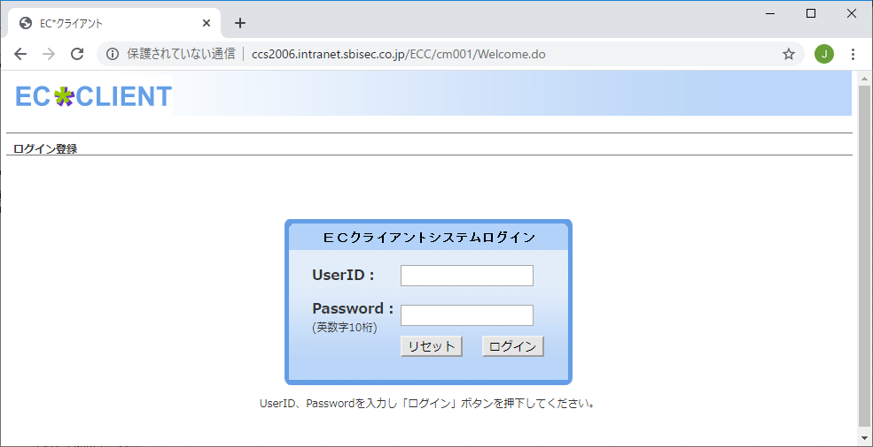
1.Giới hạn giao dịch ECC
 | ① Access vào màn hình login |  | ①②
 |  | http://d2-zeroccs-int3.intranet.sbisec.co.jp/ECC/cm001/Welcome.do
 | ② Setting user ID, password sau đó click vào nút login
 |  | inECC.Document.parentWindow.name = "disabledECCWindow"
 |  | inECC.Document.forms(0).j_username.value = inLoginUser
 |  | inECC.Document.forms(0).j_password.value = inLoginPass
 |  | inECC.Document.forms(0).j_security_check.Click()
 | ③ Access vào page truy cứu thuộc tính cơ bản
 |  | http://ccs2006.intranet.sbisec.co.jp/ECC/cs001/InputCustomerInitAction.do
 | ④ Setting cửa hàng, số tài khoản sau đó click vào nút tìm kiếm
 |  | objECC.Document.NullForm.officeCode(0).value = inBranch_no
 |  | objECC.Document.NullForm.accountNo(0).value = inAccount_no
 |  | objECC.Document.NullForm.actionId.Click()
 | ⑤ Check nội dung page
 |  | Set objTables = objECC.Document.body.getElementsByTagName("TABLE")
 |  | If objTables.Length < 36 Then | ③④

 |  | '<TABLE>のｵﾌﾞｼﾞｪｸﾄ数が規定に満たない場合
 |  | Exit Function
 |  | ElseIf Trim(objTables(16).rows(0).cells(0).innerText) = "APL EB0001 部店が存在しません" Then
 |  | 'ECCに存在しない部店の場合は何もせず終了
 |  | fnChangeLock = 0
 |  | Exit Function
 |  | ElseIf Trim(objTables(16).rows(0).cells(0).innerText) = "INF CIT002 登録できます" Then
 |  | 'ECCに存在しない口座の場合は何もせず終了
 |  | fnChangeStatus = 0
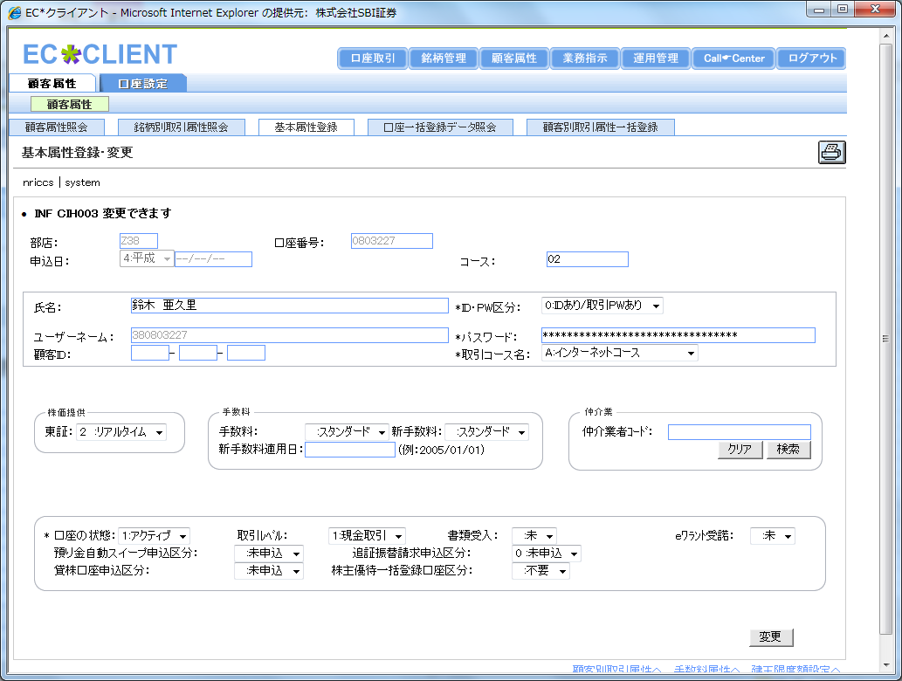
 |  | Exit Function | ⑤⑥
 |  | ElseIf Trim(objTables(16).rows(0).cells(0).innerText) <> "INF CIH003 変更できます" Then
 |  | '検索結果メッセージが一致しない場合
 |  | Exit Function
 |  | ElseIf objECC.Document.NullForm.tempOfficeCode.value <> inBranch_no Or objECC.Document.NullForm.tempAccountNo.value <> inAccount_no Then
 |  | '部店&口座番号が一致しない場合
 |  | Exit Function
 |  | End If
 | ⑥ Click vào link 「đến thuộc tính giao dịch riêng từng khách hàng/ 顧客別取引属性へ」
 |  | For Each objElement in objECC.Document.body.getElementsByTagName("A")
 |  | If objElement.href = "javascript:doFormSubmit('" & strECCTAInitUrl & "');" Then
 |  | objElement.Click()
 |  | Exit For
 |  | End If
 |  | Next
 | ⑦ Check nội dung page
 |  | Set objTables = objECC.Document.body.getElementsByTagName("TABLE")
 |  | If objTables.Length < 32 Then
 |  | '<TABLE>のｵﾌﾞｼﾞｪｸﾄ数が規定に満たない場合
 |  | Exit Function
 |  | ElseIf Trim(objTables(16).rows(0).cells(0).innerText) = "INF CIT002 登録できます" And InStr(inIndex,"1") = 0 Then
 |  | '注文可への変更時、検索結果メッセージが「INF CIT002 登録できます」の場合は何もせず終了（変更済みの場合の対応）
 |  | fnChangeLock = 0 | ⑦⑧⑨⑩
 |  | Exit Function
 |  | ElseIf Trim(objTables(16).rows(0).cells(0).innerText) <> "INF CIT002 登録できます" And Trim(objTables(16).rows(0).cells(0).innerText) <> "INF CIH002 変更・抹消できます" Then
 |  | '検索結果メッセージが一致しない場合
 |  | Exit Function
 |  | ElseIf Trim(objTables(19).rows(1).cells(0).innerText) <> inBranch_no & "-" & inAccount_no Then
 |  | '部店&口座番号が一致しない場合
 |  | Exit Function
 |  | End If
 | ⑧ Setting giới hạn giao dịch
 |  | With objECC.Document.NullForm
 |  | .genUriStatus(CInt(Mid(inIndex,1,1))).checked = True
 |  | .stsPtsGenbutuSellStatus(CInt(Mid(inIndex,2,1))).checked = True
 |  | .genKaiStatus(CInt(Mid(inIndex,3,1))).checked = True
 |  | .stsPtsGenbutuBuyStatus(CInt(Mid(inIndex,4,1))).checked = True
 |  | .shinShinUriStatus(CInt(Mid(inIndex,5,1))).checked = True
 |  | .ptsSinsinSellStatus(CInt(Mid(inIndex,57,1))).checked = True
 |  | .shinShinKaiStatus(CInt(Mid(inIndex,6,1))).checked = True
 |  | .ptsSinsinBuyStatus(CInt(Mid(inIndex,58,1))).checked = True
 |  | .ShinKessaiUriStatus(CInt(Mid(inIndex,7,1))).checked = True
 |  | .ptsKesaiSellStatus(CInt(Mid(inIndex,59,1))).checked = True
 |  | .ShinKessaiKaiStatus(CInt(Mid(inIndex,8,1))).checked = True
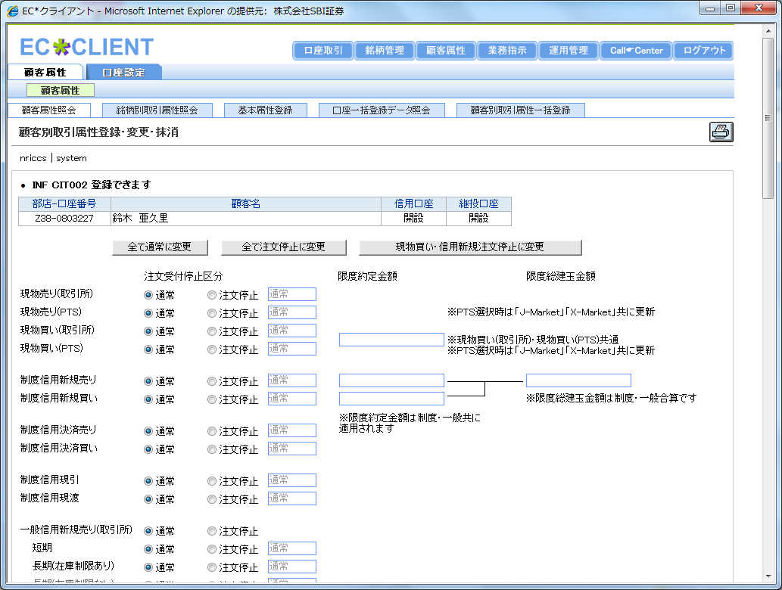
 |  | .ptsKesaiBuyStatus(CInt(Mid(inIndex,60,1))).checked = True | ⑦⑧
 |  | .genbikiStatus(CInt(Mid(inIndex,9,1))).checked = True
 |  | .ptsGenbikiBuyStatus(CInt(Mid(inIndex,61,1))).checked = True
 |  | .genwatashiStatus(CInt(Mid(inIndex,10,1))).checked = True
 |  | .stsPtsGenwatashiStatus(CInt(Mid(inIndex,62,1))).checked = True
 |  | .ippanMgShortOpenSellStatus(CInt(Mid(inIndex,11,1))).checked = True
 |  | .ippanMgLgLimOpenSellStatus(CInt(Mid(inIndex,12,1))).checked = True
 |  | .ippanPMgShortOpenSellStatus(CInt(Mid(inIndex,14,1))).checked = True
 |  | .ippanPMgLgLimOpenSellStatus(CInt(Mid(inIndex,15,1))).checked = True
 |  | .ippanShinShinKaiStatus(CInt(Mid(inIndex,17,1))).checked = True
 |  | .ptsIpMarginOpenBuyStatus(CInt(Mid(inIndex,18,1))).checked = True
 |  | .stsIppanMarginCloseSell(CInt(Mid(inIndex,19,1))).checked = True
 |  | .ptsIpMarginCloseSellStatus(CInt(Mid(inIndex,20,1))).checked = True
 |  | .ippanMgShortCloseBuyStatus(CInt(Mid(inIndex,21,1))).checked = True
 |  | .ippanMgLgLimCloseBuyStatus(CInt(Mid(inIndex,22,1))).checked = True
 |  | .ippanPMgShortCloseBuyStatus(CInt(Mid(inIndex,24,1))).checked = True
 |  | .ippanPMgLgLimCloseBuyStatus(CInt(Mid(inIndex,25,1))).checked = True
 |  | .ippanGenbikiStatus(CInt(Mid(inIndex,27,1))).checked = True
 |  | .ptsIpRecptdelverSellStatus(CInt(Mid(inIndex,28,1))).checked = True
 |  | .ippanShortRecdelverBuyStatus(CInt(Mid(inIndex,29,1))).checked = True
 |  | .ippanLgLimRecdelverBuyStatus(CInt(Mid(inIndex,30,1))).checked = True
 |  | .ippanPShortRecdelverBuyStatus(CInt(Mid(inIndex,32,1))).checked = True
 |  | .ippanPLgLimRecdelverBuyStatus(CInt(Mid(inIndex,33,1))).checked = True
 |  | .ibDayMarginOpenSellStatus(CInt(Mid(inIndex,35,1))).checked = True
 |  | .ibPDayMarginOpenSellStatus(CInt(Mid(inIndex,36,1))).checked = True
 |  | .ibDayMarginOpenBuyStatus(CInt(Mid(inIndex,37,1))).checked = True
 |  | .ibPDayMarginOpenBuyStatus(CInt(Mid(inIndex,38,1))).checked = True
 |  | .ibDayMarginCloseSellStatus(CInt(Mid(inIndex,39,1))).checked = True
 |  | .ibPDayMarginCloseSellStatus(CInt(Mid(inIndex,40,1))).checked = True
 |  | .ibDayMarginCloseBuyStatus(CInt(Mid(inIndex,41,1))).checked = True
 |  | .ibPDayMarginCloseBuyStatus(CInt(Mid(inIndex,42,1))).checked = True
 |  | .ibDayRecdelverSellStatus(CInt(Mid(inIndex,43,1))).checked = True
 |  | .ibPDayRecdelverSellStatus(CInt(Mid(inIndex,44,1))).checked = True
 |  | .ibDayRecdelverBuyStatus(CInt(Mid(inIndex,45,1))).checked = True
 |  | .ibPDayRecdelverBuyStatus(CInt(Mid(inIndex,46,1))).checked = True
 |  | .ippanKaiyakuStatus(CInt(Mid(inIndex,47,1))).checked = True
 |  | .ippanHanbaiStatus(CInt(Mid(inIndex,48,1))).checked = True
 |  | .ippanSwitchingStatus(CInt(Mid(inIndex,49,1))).checked = True
 |  | .ruitoKaiyakuStatus(CInt(Mid(inIndex,50,1))).checked = True
 |  | .ruitoHanbaiStatus(CInt(Mid(inIndex,51,1))).checked = True
 |  | .ruitoSwitchingStatus(CInt(Mid(inIndex,52,1))).checked = True
 |  | .shukkinStatus(CInt(Mid(inIndex,53,1))).checked = True
 |  | .cwUriStatus(CInt(Mid(inIndex,54,1))).checked = True
 |  | .cwKaiStatus(CInt(Mid(inIndex,55,1))).checked = True
 |  | .lendingStockStatus(CInt(Mid(inIndex,56,1))).checked = True
 |  | End With
 | ⑨ Click vào nút đăng ký/ cập nhật (submit)
 |  | If InStr(objECC.Document.NullForm.actionId(3).onClick,"doConfirmFormSubmit('INF CIT017 登録しますか？','" & strECCTAInsertUrl & "');") > 0 Then
 |  | objECC.Document.NullForm.action = "/ECC" & strECCTAInsertUrl
 |  | objECC.Document.NullForm.submit()
 |  | If fnWaitIE(objECC,strECCBaseUrl & strECCTAInsertUrl,intWaitTimes) = False Then
 |  | Exit Function
 |  | End If
 |  | ElseIf InStr(objECC.Document.NullForm.actionId(3).onClick,"doConfirmFormSubmit('INF CIH006 変更しますか？','" & strECCTAUpdateUrl & "');") > 0 Then
 |  | objECC.Document.NullForm.action = "/ECC" & strECCTAUpdateUrl
 |  | objECC.Document.NullForm.submit()
 |  | If fnWaitIE(objECC,strECCBaseUrl & strECCTAUpdateUrl,intWaitTimes) = False Then
 |  | Exit Function
 |  | End If
 |  | Else
 |  | 'イベントファンクションが一致しない場合
 |  | Exit Function
 |  | End If
 | ⑩ Check nội dung page
 |  | Set objTables = objECC.Document.body.getElementsByTagName("TABLE")
 |  | If objTables.Length < 32 Then
 |  | '<TABLE>のｵﾌﾞｼﾞｪｸﾄ数が規定に満たない場合
 |  | Exit Function
 |  | ElseIf Trim(objTables(16).rows(0).cells(0).innerText) <> "INF CIT001 登録しました" And Trim(objTables(16).rows(0).cells(0).innerText) <> "INF CIH001 変更しました" Then
 |  | '検索結果メッセージが一致しない場合
 |  | Exit Function
 |  | ElseIf Trim(objTables(19).rows(1).cells(0).innerText) <> inBranch_no & "-" & inAccount_no Then
 |  | '部店&口座番号が一致しない場合
 |  | Exit Function
 |  | End If

2.ECC取引制限理由
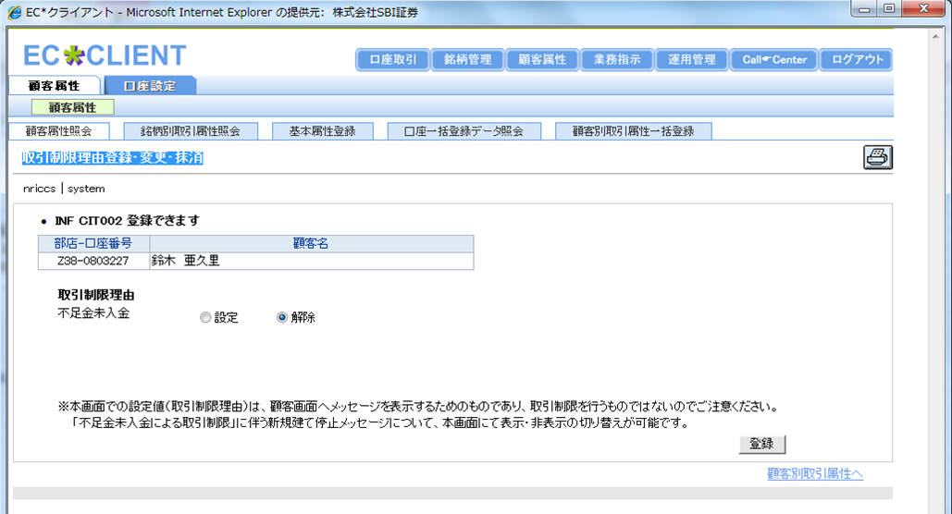
2.Lý do hạn chế giao dịch ECC
 | ① Access vào màn hình login |  | ①②
 | ② Setting user ID, password sau đó click vào nút login
 | ③ Access vào page truy cứu thuộc tính cơ bản
 | ④ Setting cửa hàng, số tài khoản sau đó click vào nút kiểm tra
 | ⑤ Check nội dung page
 | ⑥ Click vào link 「 đến thuộc tính giao dịch riêng khách hàng/顧客別取引属性へ」
 | ⑦ Check nội dung page
 | ⑧ Click vào link đến 「Đăng ký/ thay đổi/ xóa bỏ lý do giới hạn giao dịch/ 取引制限理由登録・変更・抹消」
 |  | For Each objElement in objECC.Document.body.getElementsByTagName("A")
 |  | If objElement.href = "javascript:doFormSubmit('/cs001/QueryRestrictionReasonAction.do');" Then
 |  | objElement.Click()
 |  | Exit For
 |  | End If
 |  | Next
 | ⑨ Check nội dung page
 | ⑩ Setting lý do hạn chế giao dịch, sau đó click vào nút đăng ký (submit) |  | ③④
 |  | '取引制限理由の設定（0=設定、1=解除）
 |  | With objECC.Document.NullForm
 |  | .depShoLimitStatus(CInt(Mid(inIndex,1,1))).checked = True
 |  | End With
 |  | Lý do hạn chế giao dịch ECC 登録・変更・抹消（変更後）を参照
 |  | If Trim(objTables(16).rows(0).cells(0).innerText) = "INF CIT002 登録できます" Then
 |  | objECC.Document.NullForm.processId.value = "I"
 |  | Else
 |  | 'イベントファンクションが一致しない場合
 |  | objECC.Document.NullForm.processId.value = "U" | ⑤⑥
 |  | End If
 |  | objECC.Document.NullForm.action = "/ECC/cs001/InputRestrictionReasonAction.do"
 |  | objECC.Document.NullForm.submit()
 | ⑪ Chekc nội dung page

 |  |  | ⑦⑧

 |  |  | ⑨⑩

4.ECC売却制限明細登録
4. Đăng ký chi tiết giới hạn mua bán ECC
 | ① Access vào màn hình login |  | ①②
 | ② Setting user ID, password, sau đó click vào nút login
 | ③ Access vào page đăng ký chi tiết giới hạn mua bán
 | ④ Setting cửa hàng, số tài khoản, code meigara sau đó click nút tìm kiếm
 |  | objECC.Document.NullForm.officeCode.value = inBranch_no
 |  | objECC.Document.NullForm.accountNo.value = inAccount_no
 |  | objECC.Document.NullForm.brandCd.value = Mid(inBrand_cd,1,4)
 |  | objECC.Document.NullForm.newOld.value = Mid(inBrand_cd,5,1)
 |  | objECC.Document.NullForm.actionId.Click()
 | ⑤ Check nội dung page ( Meigara đối tượng chỉ có 1 case? số lượng cổ phiếu có đủ không? )
 | ⑥ Setting check chi tieets, thời gian giới hạn/ số cổ phiếu/ lí do sau đó click vào đăng ký
 | ⑦ Check nội dung page

 |  |  | ③④
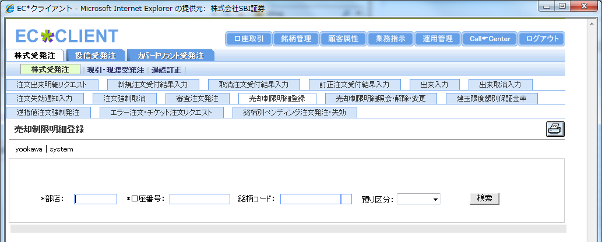

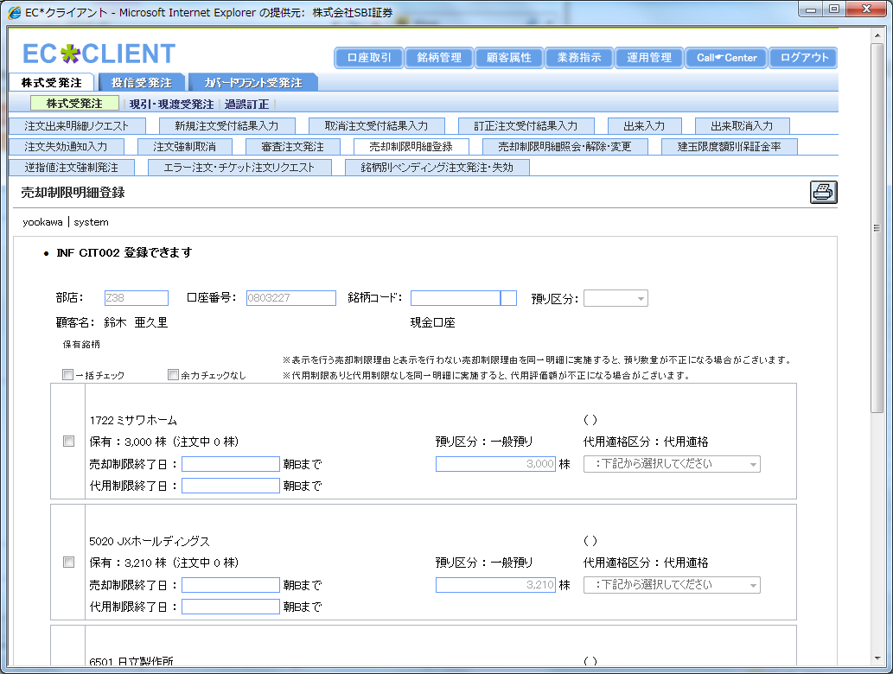
 |  |  | ⑤⑥⑦

6.ECC建玉限度額設定
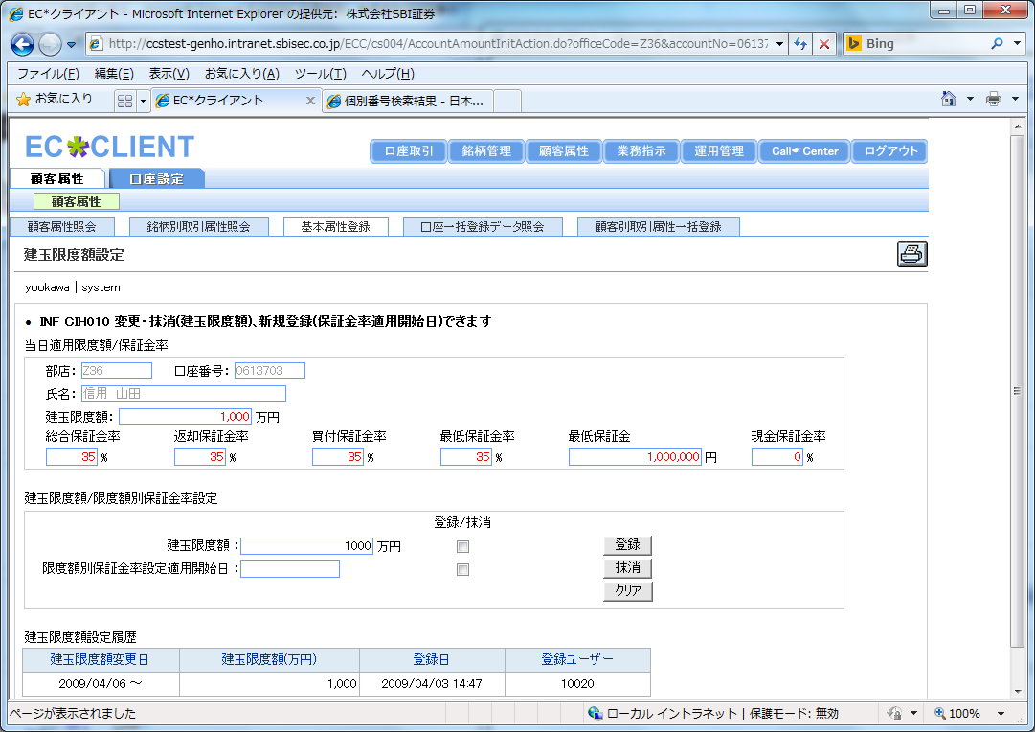
6. Setting khoản giới hạn hợp đồng mở ECC
 | ① Access vào màn hình login |  | ①②
 | ② Setting user ID, password sau đó click vào nút login
 | ③ Access vào page truy cứu thuộc tính cơ bản
 | ④ Setting cửa hàng, số tài khoản sau đó click vào nút tìm kiếm
 | ⑤ Check nội dung page
 | ⑥ Click vào link 「 đến setting khoản giới hạn hợp đồng mở/建玉限度額設定へ」
 | ⑦ Check nội dung page
 | ⑧ Setting khoản giới hạn hợp đồng mở, ON check box, sau đó click vào nút đăng ký (submit)
 |  | '総建玉限度額の設定
 |  | objECC.Document.NullForm.limitAmount.value = inLimit
 |  | objECC.Document.NullForm.paymentProcessId(0).checked = True
 |  | ECC建玉限度額設定（変更後／抹消後）を参照
 |  | If inLimit = "" Then
 |  | objECC.Document.Script.setTimeout "javascript:document.NullForm.actionId[1].click()",1000
 |  | If fnClosePopup(objECC,1,intWaitTimes) = False Then
 |  | Exit Function | ③④
 |  | End If
 |  | If fnWaitIE(objECC,strECCBaseUrl & strECCTLDeleteUrl,intWaitTimes) = False Then
 |  | Exit Function
 |  | End If
 |  | Else
 |  | objECC.Document.Script.setTimeout "javascript:document.NullForm.actionId[0].click()",1000
 |  | If CLng(Replace(objECC.Document.NullForm.todayMgOpByslPayment.value,",","")) > CLng(inLimit) Then
 |  | '限度額を引き下げる場合
 |  | If fnClosePopup(objECC,1,intWaitTimes) = False Then
 |  | Exit Function | ⑤⑥
 |  | End If
 |  | End If
 |  | If fnClosePopup(objECC,1,intWaitTimes) = False Then
 |  | Exit Function
 |  | End If
 |  | If fnWaitIE(objECC,strECCBaseUrl & strECCTLInsertUrl,intWaitTimes) = False Then
 |  | Exit Function
 |  | End If
 |  | End If
 | ⑨ Check nội dung page

 |  |  | ⑦⑧⑨

8.CCS問い合わせ情報参照
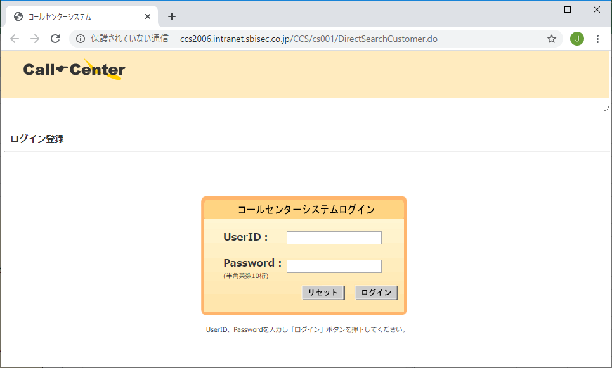
8. Tham chiếu thông tin yêu cầu CCS
 | ① Access vào màn hình login |  | ①②
 | ②ユーザーID、パスワードを設定しログインボタンクリック
 | ③ Access vào màn hình tìm kiếm yêu cầu
 | ④ Setting ngày yêu cầu/ hướng cuộc gọi đến sau đó click vào nút tìm kiếm
 |  | objCCS.Document.NullForm.nichiji_from.value = strFromDate
 |  | objCCS.Document.NullForm.nichiji_to.value = strToDate
 |  | objCCS.Document.NullForm.houkou.value = strDirection
 |  | objCCS.Document.NullForm.search.Click()
 | ⑤ Check nội dung page
 | ⑥ Nhận 「Category yêu cầu (phân loại chính)/問合せカテゴリ(大分類)」「category yêu cầu (phân loại phụ)/問合せカテゴリ(小分類)」sau đó count số case
 |  | '問合せ内容を取得
 |  | For i = 24 To objTables.Length - 4 Step 2
 |  | strCategory = """" & Trim(objTables(i).rows(0).cells(1).innerText) & """,""" & Trim(objTables(i).rows(0).cells(2).innerText) & """"
 |  | If objDic.Exists(strCategory) Then
 |  | objDic(strCategory) = objDic(strCategory) + 1
 |  | Else | ③④
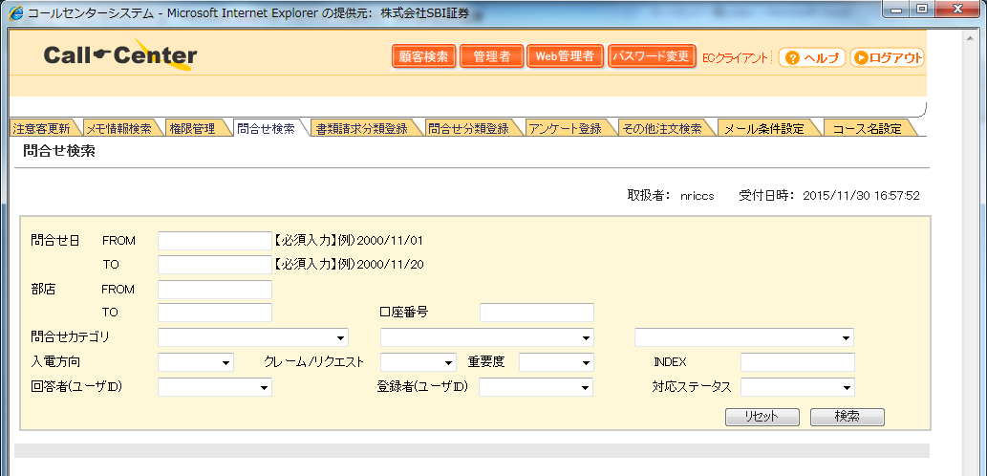
 |  | objDic.Add strCategory,1
 |  | End If
 |  | Next
 | ⑦ Nếu trường hợp có page tiếp theo, hiển thị page tiếp thị và tiếp nhận
 |  | If objTables(23).rows(0).cells.Length > 1 Then
 |  | If objTables(23).rows(0).cells(2).Children.Length > 0 Then
 |  | If InStr(objTables(23).rows(0).cells(2).Children(0).href,strCCSNextUrl) > 0 Then
 |  | objTables(23).rows(0).cells(2).Children(0).Click()
 |  | If fnWaitIE(objCCS,strCCSBaseUrl & strCCSQueryUrl,intWaitTimes) = False Then
 |  | Exit Function
 |  | End If
 |  | fnGetData = 1
 |  | Exit Function
 |  | End If
 |  | End If | ⑤⑥⑦
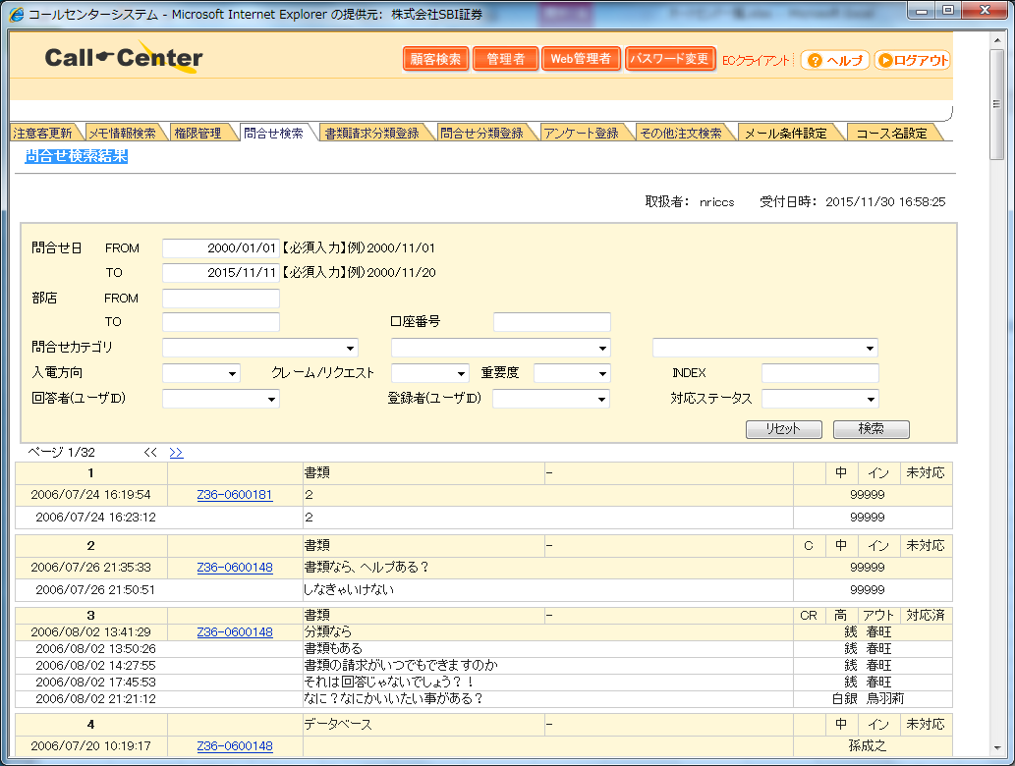
 |  | End If

9.CCSパスワードリセット
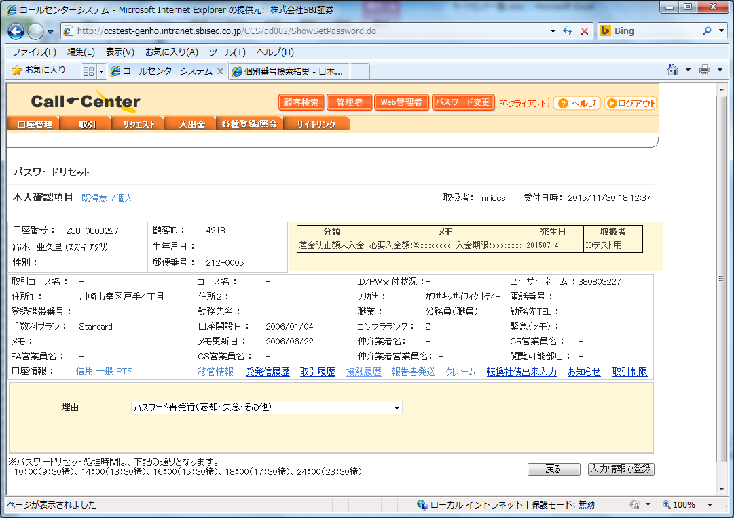
9. Reset password CCS
 | ① Access vào màn hình login |  | ①②
 | ② Setting user ID, password sau đó click vào nút login
 | ③ Access vào màn hình lịch sử tiếp xúc
 | ④ Check nội dung page
 | ⑤ Click vào nút reset password
 |  | ﾊﾟｽﾜｰﾄﾞﾘｾｯﾄ履歴を参照
 |  | If objCCS.Document.CS001ActionForm.Button(0).value = "パスワードリセット" Then
 |  | objCCS.Document.CS001ActionForm.Button(0).Click()
 |  | Else
 |  | 'ボタン名が一致しない場合
 |  | Exit Function
 |  | End If
 | ⑥ Check nội dung page
 | ⑦ Click vào nút đến màn hình đăng ký reset
 |  | objCCS.Document.AD002ActionForm.search.Click()
 | ⑧ Check nội dung page |  | ③④⑤
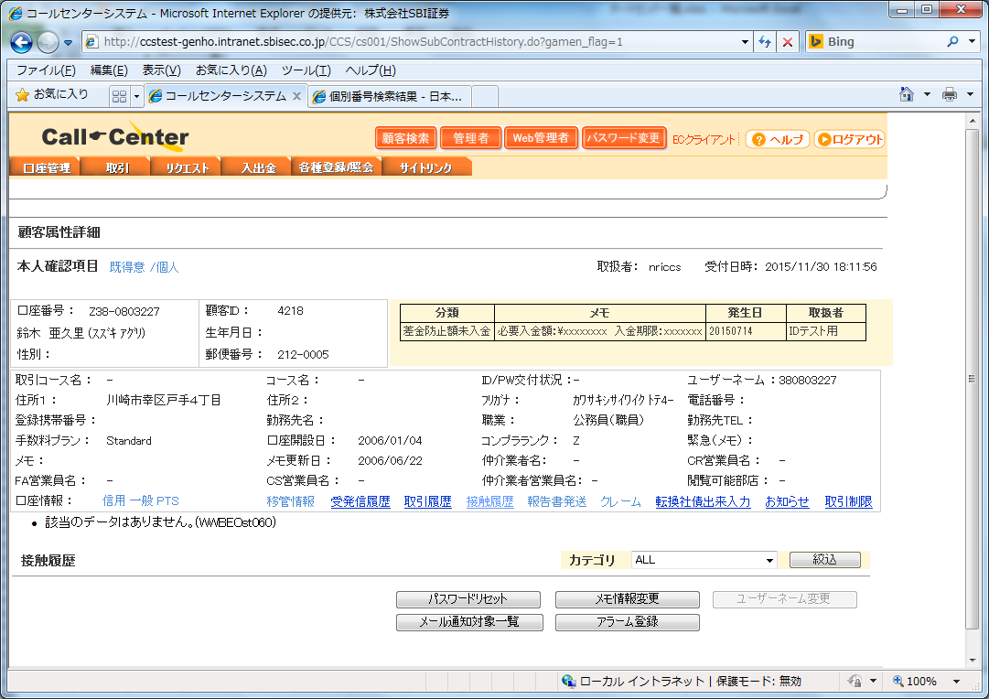
 | ⑨ Setting lý do password, sau đó ấn vào nút đăng ký (submit)
 |  | 'ﾊﾟｽﾜｰﾄﾞﾘｾｯﾄ理由の設定（2=パスワード再発行（忘却・失念・その他）、3=初回ウエルカムレター未着による再発送、4=ウエルカムレター再送、5=部店移管・口座閉鎖によるリセット、6=取引パスワードのみリセット）
 |  | objCCS.Document.AD002ActionForm.riyuu_cd.value = inReason
 |  | 'ﾊﾟｽﾜｰﾄﾞﾘｾｯﾄ（登録後）を参照
 |  | objCCS.Document.Script.setTimeout "javascript:document.AD002ActionForm.Submit3.click()",1000
 |  | If fnClosePopup(objCCS,1,intWaitTimes) = False Then
 |  | Exit Function
 |  | End If
 | ⑩ Check nội dung page

 |  |  | ⑥⑦
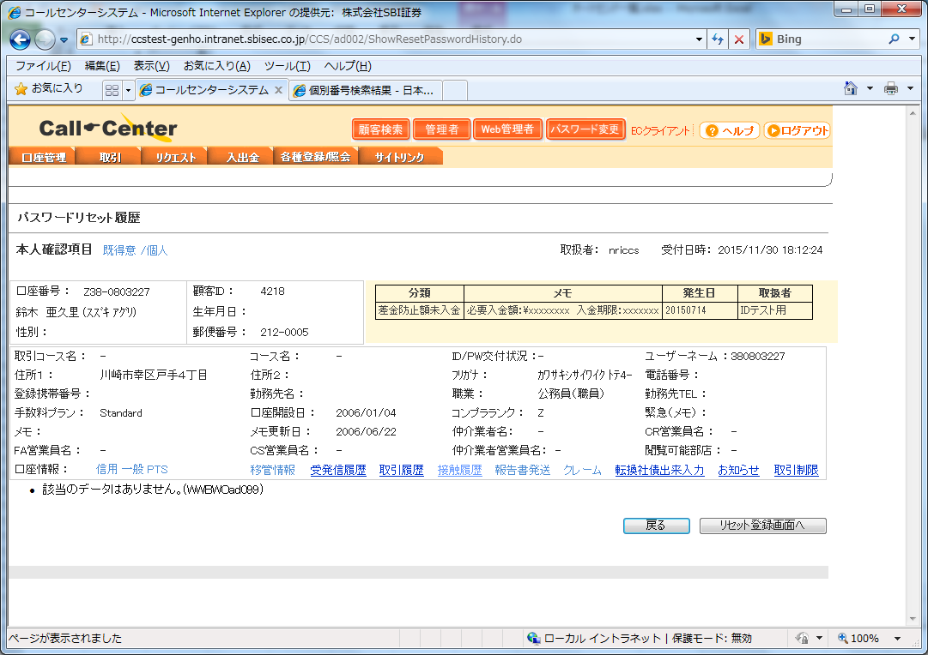

 |  |  | ⑧⑨⑩

10.CCS当日約定参照
10. Tham chiếu khớp lệnh ngày hiện tại CCS
 | ① Access vào màn hình login |  | ①②
 | ② Setting user ID, password sau đó click vào nút login
 | ③ Access vào màn hình list order
 | ④ Check nội dung page
 | ⑤ Check có hay không khớp lệnh ngày hiện tại
 |  | ＜Khi đóng tài khoản tín dụng＞
 |  | '見出しを検索し、注文約定の有無をﾁｪｯｸ
 |  | For i = 0 To objTables.Length - 1
 |  | For j = 0 To objTables(i).rows.Length - 1
 |  | Select Case Trim(objTables(i).rows(j).innerHTML)
 |  | Case "<TD class=label-text>現物・信用・現引現渡</TD>"
 |  | '現物・信用の当日注文をﾁｪｯｸ
 |  | If intOrderCheck <> 0 Then
 |  | '同じ見出しが2回以上出現した場合はｴﾗｰ
 |  | Exit Function
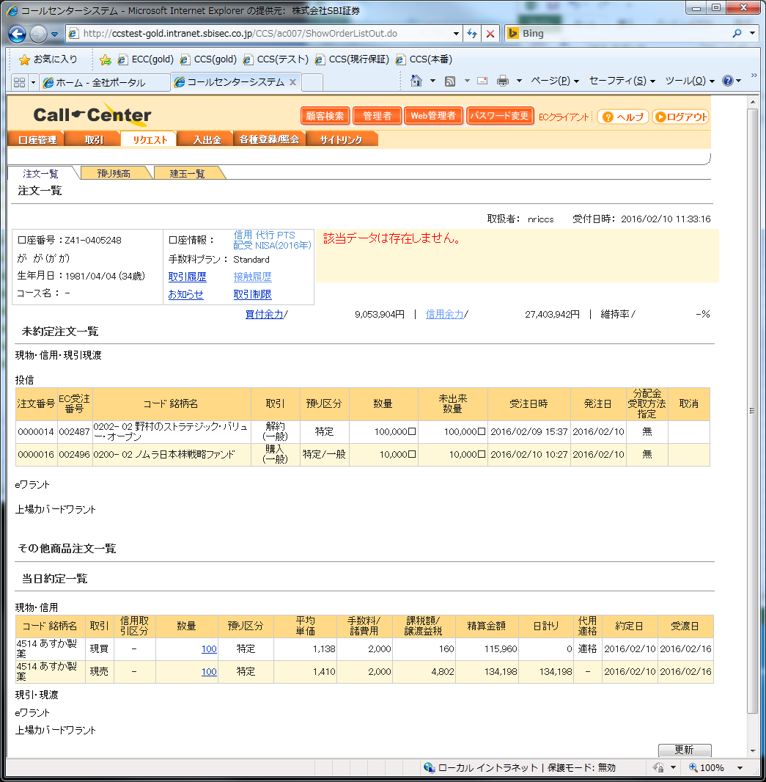
 |  | End If | ③④⑤
 |  | If objTables(i).rows(j + 1).cells(0).getElementsByTagName("TABLE")(0).rows.Length > 0 Then
 |  | fnTradeExists = 1
 |  | Exit Function
 |  | End If
 |  | 'ﾁｪｯｸ通過ﾌﾗｸﾞの設定
 |  | intOrderCheck = 1
 |  | Case "<TD class=label-text vAlign=bottom height=23>現物・信用</TD>"
 |  | '現物・信用の当日約定をﾁｪｯｸ
 |  | If intExecCheck <> 0 Then
 |  | '同じ見出しが2回以上出現した場合はｴﾗｰ
 |  | Exit Function
 |  | End If
 |  | If objTables(i).rows(j + 1).cells(0).getElementsByTagName("TABLE").Length > 0 Then
 |  | fnTradeExists = 1
 |  | Exit Function
 |  | End If
 |  | 'ﾁｪｯｸ通過ﾌﾗｸﾞの設定
 |  | intExecCheck = 1
 |  | Case "<TD class=label-text vAlign=bottom height=23>現引・現渡</TD>"
 |  | '現引・現渡の当日約定をﾁｪｯｸ
 |  | If intTakeCheck <> 0 Then
 |  | '同じ見出しが2回以上出現した場合はｴﾗｰ
 |  | Exit Function
 |  | End If
 |  | If objTables(i).rows(j + 1).cells(0).getElementsByTagName("TABLE").Length > 0 Then
 |  | fnTradeExists = 1
 |  | Exit Function
 |  | End If
 |  | 'ﾁｪｯｸ通過ﾌﾗｸﾞの設定
 |  | intTakeCheck = 1
 |  | Case "<TD class=label-text vAlign=bottom height=23>ｅワラント</TD>"
 |  | 'ﾁｪｯｸ通過ﾌﾗｸﾞの設定（ﾍﾟｰｼﾞ末尾確認）
 |  | intCWarrCheck = 1
 |  | End Select
 |  | Next
 |  | Next
 |  | If intOrderCheck <> 1 Or intExecCheck <> 1 Or intTakeCheck <> 1 Or intCWarrCheck <> 1 Then
 |  | '通過していない項目がある場合はｴﾗｰ
 |  | Exit Function
 |  | End If

 |  | ＜Khi thay đổi phân loại khẩu trừ thuế ＞
 |  | '見出しを検索し、譲渡の有無をﾁｪｯｸ
 |  | For i = 0 To objTables.Length - 1
 |  | For j = 0 To objTables(i).rows.Length - 1
 |  | Select Case Trim(objTables(i).rows(j).innerHTML)
 |  | Case "<TD class=label-text>投信</TD>"
 |  | '投信の特定預り譲渡をﾁｪｯｸ（取引種類"全額"→"全額買取"）
 |  | If intFundCheck <> 0 Then
 |  | '同じ見出しが2回以上出現した場合はｴﾗｰ
 |  | Exit Function
 |  | End If
 |  | If objTables(i).rows(j + 1).cells(0).getElementsByTagName("TABLE")(0).rows.Length > 0 Then
 |  | Set objTableDetail = objTables(i).rows(j + 1).cells(0).getElementsByTagName("TABLE")(0)
 |  | If Trim(objTableDetail.rows(0).cells(3).innerText) <> "取引" Then
 |  | '表見出し（取引）が一致しない場合
 |  | Exit Function
 |  | ElseIf Trim(objTableDetail.rows(0).cells(4).innerText) <> "預り区分" Then
 |  | '表見出し（預り区分）が一致しない場合
 |  | Exit Function
 |  | End If
 |  | For k = 1 To objTableDetail.rows.Length - 1
 |  | Select Case Left(Trim(objTableDetail.rows(k).cells(3).innerText),2)
 |  | Case "売却","解約","買取","全額"
 |  | Select Case Trim(objTableDetail.rows(k).cells(4).innerText)
 |  | Case "特定","総合口座－特定","ジュニアNISA口座－特定"
 |  | fnTradeExists = 1
 |  | Exit Function
 |  | Case "NISA","一般","総合口座－一般","総合口座－NISA","ジュニアNISA口座－一般","ジュニアNISA口座－NISA","つみたてNISA","総合口座－つみたてNISA"
 |  | Case Else
 |  | Exit Function
 |  | End Select
 |  | Case "購入"
 |  | Case Else
 |  | Exit Function
 |  | End Select
 |  | Next
 |  | End If
 |  | 'ﾁｪｯｸ通過ﾌﾗｸﾞの設定
 |  | intFundCheck = 1
 |  | Case "<TD class=label-text>転換社債</TD>"
 |  | '転換社債の特定預り譲渡をﾁｪｯｸ
 |  | If intCBondCheck <> 0 Then
 |  | '同じ見出しが2回以上出現した場合はｴﾗｰ
 |  | Exit Function
 |  | End If
 |  | If objTables(i).rows(j + 1).cells(0).getElementsByTagName("TABLE").Length > 0 Then
 |  | Set objTableDetail = objTables(i).rows(j + 1).cells(0).getElementsByTagName("TABLE")(0)
 |  | If Trim(objTableDetail.rows(0).cells(3).innerText) <> "取引" Then
 |  | '表見出し（取引）が一致しない場合
 |  | Exit Function
 |  | ElseIf Left(Trim(objTableDetail.rows(0).cells(7).innerText),2) <> "預り" Then
 |  | '表見出し（特定･一般）が一致しない場合
 |  | Exit Function
 |  | ElseIf Trim(objTableDetail.rows(0).cells(15).innerText) <> "取消" Then
 |  | '表見出し（取消）が一致しない場合
 |  | Exit Function
 |  | End If
 |  | For k = 1 To objTableDetail.rows.Length - 1
 |  | Select Case Trim(objTableDetail.rows(k).cells(3).innerText)
 |  | Case "売却"
 |  | Select Case Trim(objTableDetail.rows(k).cells(7).innerText)
 |  | Case "特定","総合口座－特定","ジュニアNISA口座－特定"
 |  | If Trim(objTableDetail.rows(k).cells(15).innerText) = "出来済" Then
 |  | fnTradeExists = 1
 |  | Exit Function
 |  | End If
 |  | Case "一般","総合口座－一般","ジュニアNISA口座－一般"
 |  | Case Else
 |  | Exit Function
 |  | End Select
 |  | Case "買付"
 |  | Case Else
 |  | Exit Function
 |  | End Select
 |  | Next
 |  | End If
 |  | 'ﾁｪｯｸ通過ﾌﾗｸﾞの設定
 |  | intCBondCheck = 1
 |  | Case "<TD class=label-text vAlign=bottom height=23>現物・信用</TD>"
 |  | '当日約定一覧－現物・信用の特定預り譲渡をﾁｪｯｸ
 |  | If intSellCheck <> 0 Then
 |  | '同じ見出しが2回以上出現した場合はｴﾗｰ
 |  | Exit Function
 |  | End If
 |  | If objTables(i).rows(j + 1).cells(0).getElementsByTagName("TABLE").Length > 0 Then
 |  | Set objTableDetail = objTables(i).rows(j + 1).cells(0).getElementsByTagName("TABLE")(0)
 |  | If Trim(objTableDetail.rows(0).cells(1).innerText) <> "取引" Then
 |  | '表見出し（取引）が一致しない場合
 |  | Exit Function
 |  | ElseIf Trim(objTableDetail.rows(0).cells(4).innerText) <> "預り区分" Then
 |  | '表見出し（預り区分）が一致しない場合
 |  | Exit Function
 |  | End If
 |  | For k = 1 To objTableDetail.rows.Length - 1
 |  | Select Case Trim(objTableDetail.rows(k).cells(1).innerText)
 |  | Case "現売"
 |  | Select Case Trim(objTableDetail.rows(k).cells(4).innerText)
 |  | Case "特定","総合口座－特定","ジュニアNISA口座－特定"
 |  | fnTradeExists = 1
 |  | Exit Function
 |  | Case "一般","NISA","総合口座－一般","総合口座－NISA","ジュニアNISA口座－一般","ジュニアNISA口座－NISA"
 |  | Case Else
 |  | Exit Function
 |  | End Select
 |  | Case "返買","返売"
 |  | fnTradeExists = 1
 |  | Exit Function
 |  | Case "現買","信買","信売"
 |  | Case Else
 |  | Exit Function
 |  | End Select
 |  | Next
 |  | End If
 |  | 'ﾁｪｯｸ通過ﾌﾗｸﾞの設定
 |  | intSellCheck = 1
 |  | Case "<TD class=label-text vAlign=bottom height=23>現引・現渡</TD>"
 |  | '当日約定一覧－現引・現渡の特定預り譲渡をﾁｪｯｸ
 |  | If intTakeCheck <> 0 Then
 |  | '同じ見出しが2回以上出現した場合はｴﾗｰ
 |  | Exit Function
 |  | End If
 |  | If objTables(i).rows(j + 1).cells(0).getElementsByTagName("TABLE").Length > 0 Then
 |  | Set objTableDetail = objTables(i).rows(j + 1).cells(0).getElementsByTagName("TABLE")(0)
 |  | If Trim(objTableDetail.rows(0).cells(3).innerText) <> "取引" Then
 |  | '表見出し（取引）が一致しない場合
 |  | Exit Function
 |  | ElseIf Left(Trim(objTableDetail.rows(0).cells(8).innerText),3) <> "特定・" Then
 |  | '表見出し（特定・一般）が一致しない場合
 |  | Exit Function
 |  | End If
 |  | For k = 1 To objTableDetail.rows.Length - 1
 |  | Select Case Trim(objTableDetail.rows(k).cells(3).innerText)
 |  | Case "現渡"
 |  | Select Case Trim(objTableDetail.rows(k).cells(8).innerText)
 |  | Case "特定"
 |  | fnTradeExists = 1
 |  | Exit Function
 |  | Case "-","一般"
 |  | Case Else
 |  | Exit Function
 |  | End Select
 |  | Case "現引"
 |  | Case Else
 |  | Exit Function
 |  | End Select
 |  | Next
 |  | End If
 |  | 'ﾁｪｯｸ通過ﾌﾗｸﾞの設定
 |  | intTakeCheck = 1
 |  | Case "<TD class=label-text vAlign=bottom height=23>ｅワラント</TD>"
 |  | 'ﾁｪｯｸ通過ﾌﾗｸﾞの設定（ﾍﾟｰｼﾞ末尾確認）
 |  | intCWarrCheck = 1
 |  | End Select
 |  | Next
 |  | Next
 |  | '転換社債は注文が無い場合ラベルが存在しないのでｽﾙｰ
 |  | intCBondCheck = 1
 |  | '通過項目をﾁｪｯｸ
 |  | If intFundCheck <> 1 Or intCBondCheck <> 1 Or intSellCheck <> 1 Or intTakeCheck <> 1 Or intCWarrCheck <> 1 Then
 |  | '通過していない項目がある場合はｴﾗｰ
 |  | Exit Function
 |  | End If

11.Indigoパスワードリセット
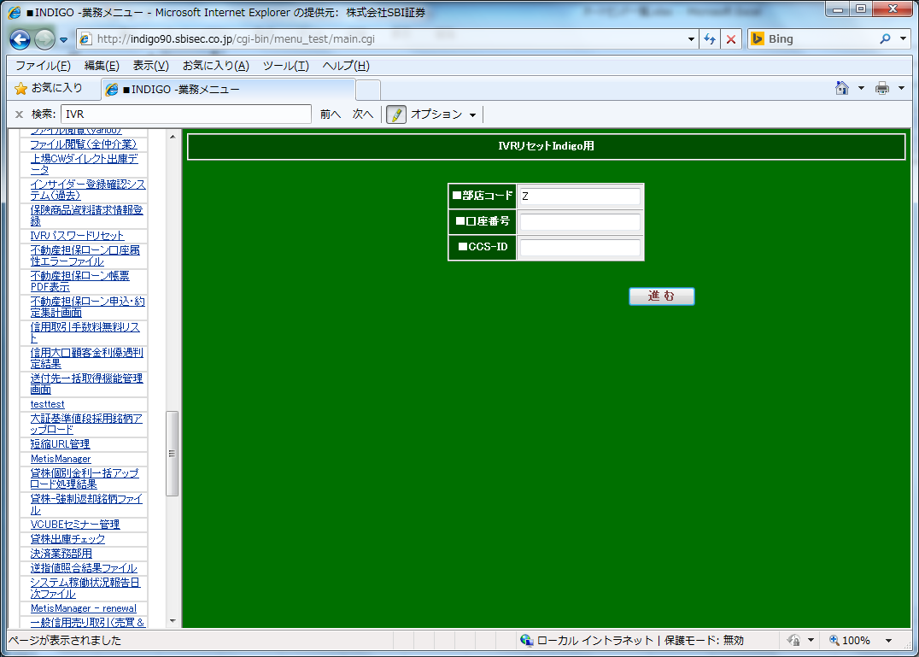
11. Reset password Indigo
 | ① Access vào màn hình reset password |  | ①②③④
 | ② Check nội dung page
 | ③ Setting lý do reset sau đó thực hiện
 |  | 'ﾘｾｯﾄ理由を設定して実行
 |  | If inBranch = "Z30" Or inBranch = "Z50" Then
 |  | objIDG.Document.frm1.elements(4).checked = True
 |  | objIDG.Document.frm1.elements(5).click()
 |  | Else
 |  | objIDG.Document.frm1.elements(5).checked = True
 |  | objIDG.Document.frm1.elements(6).click()
 |  | End If
 | ④ Check nội dung page

12.FXC取引制限
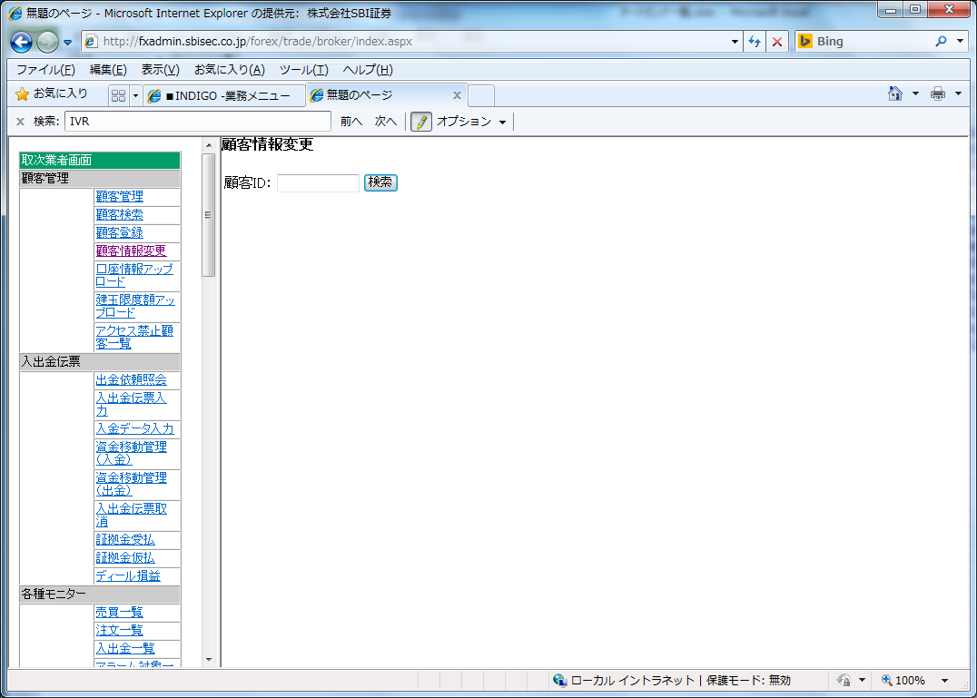
13. Giới hạn giao dịch FXC
 | ① Login vào FXC |  | ①②③④
 | ② Access vào màn hình thay đổi thông tin khách hàng
 | ③ Check nội dung page
 | ④ Setting phân loại tạm ngưng giao dịch sau đó đăng ký
 |  | '取引停止区分の設定（0=取引可能、1=取引停止）
 |  | objFXC.Document.orderForm.torihikiTeisi.value = inFlg
 |  | 'FXC顧客情報変更画面（変更後）を参照
 |  | objFXC.Document.orderForm.SUBMIT.click()
 | ⑤ Check nội dung page

13.FXC追証情報参照
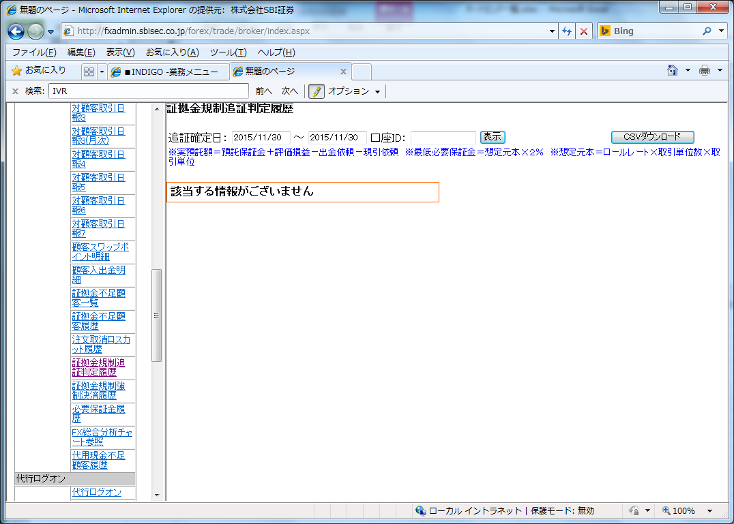
14. Tham chiếu thông tin chứng chỉ bổ sung FXC
 | ① Login vào FXC |  | ①②③④
 | ② Access vào màn hình lịch sử phân định chứng chỉ bổ sung quy định tiền ký quỹ
 | ③ Setting ngày xác định chứng chỉ bổ sung, sau đó click vào nút hiển thị
 |  | 'FXC証拠金規制追証判定履歴画面（検索後）を参照
 |  | objFXC.Document.orderForm.kaisi.value = strBaseDate
 |  | objFXC.Document.orderForm.syuuryou.value = strBaseDate
 |  | objFXC.Document.orderForm.SUBMIT.Click()
 | ④ Check nội dung page
 | ⑤ Tiếp nhận thông tin chứng chỉ bổ sung
 |  | Set objAnchor = objFXC.Document.body.getElementsByTagName("A")
 |  | For i = 0 To objAnchor.Length - 1
 |  | If objAnchor(i).innerText = "詳細" Then
 |  | 'CCS注意情報ﾃｰﾌﾞﾙに追証ﾃﾞｰﾀを登録
 |  | strSql = "insert into " & _
 |  | "CALLCENTER.ATTENTION_INFO( " & _
 |  | "CUSTOMER_ID, " & _
 |  | "CATEGORY, " & _
 |  | "OCCURRENCE_DATE, " & _
 |  | "ON_OFF_FLG, " & _
 |  | "ATTENTION, " & _
 |  | "AGENT_ID, " & _
 |  | "CREATE_TIME " & _
 |  | ") " & _
 |  | "select " & _
 |  | "CALLCENTER.to_customer_id('" & Replace(objAnchor(i).parentElement.parentElement.parentElement.cells(3).innerText,"-","','") & "',1), " & _
 |  | "'外国為替追証発生', " & _
 |  | "'" & strBaseDate & "', " & _
 |  | "'有効', " & _
 |  | "'追証金額：\" & Replace(objAnchor(i).parentElement.parentElement.parentElement.cells(7).innerText,"-","") & "', " & _
 |  | "'BTUSR', " & _
 |  | "sysdate " & _
 |  | "from " & _
 |  | "dual "
 |  | rc = objETRD.Execute(strSql)
 |  | If rc < 1 Then
 |  | '更新が異常終了した場合、または更新対象ﾃﾞｰﾀが存在しなかった場合はｴﾗｰ
 |  | aryReturn(0) = "2"
 |  | aryReturn(1) = "DB更新時にｴﾗｰが発生しました。" & objETRD.LastServerErrText
 |  | Exit Function
 |  | End If
 |  | intAffected = intAffected + 1
 |  | ElseIf objAnchor(i).innerText = "次頁" Then
 |  | '明細が複数ﾍﾟｰｼﾞに渡る場合、次のﾍﾟｰｼﾞに遷移する
 |  | objAnchor(i).Click()
 |  | If fnWaitIE(objFXC,strFXCBaseUrl & strFXCTrspUrl,intWaitTimes) = False Then
 |  | Exit Function
 |  | End If
 |  | fnInsertAttention = 1
 |  | Exit Function
 |  | End If
 |  | Next

14.郵政配達状況参照
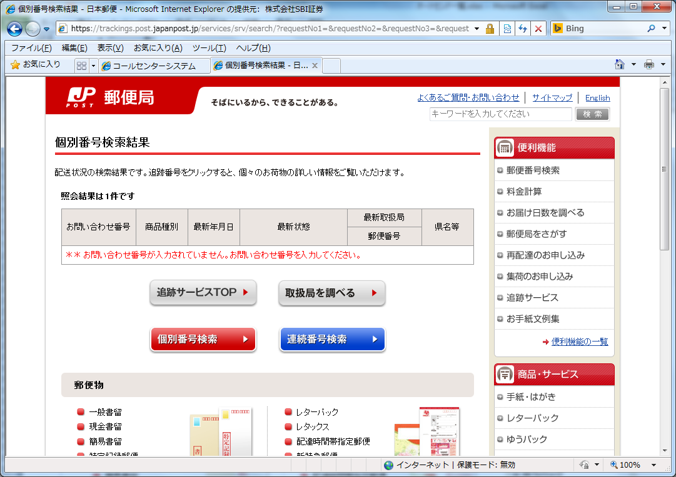
15. Tham chiếu tình trạng chuyển phát bưu điện
 | ① Access vào màn hình theo dõi hiện vật bưu điện phát đi ( chỉ định số vận đơn) |  | ①②③④
 | ② Check nội dung page
 | ③ Xác nhận kết quả theo dõi bưu kiện chuyển phát
 |  | Select Case Trim(objTables(1).rows(objTables(1).rows.Length - 2).cells(1).innerText)
 |  | Case "お届け先にお届け済み","窓口でお渡し"
 |  | '配達済みの場合
 |  | fnTracePost = 1
 |  | Case "引受","到着","保管","ご不在のため持ち戻り","配達希望受付","差出人に返送","差出人に返送済み","転送","持ち出し中","お届け先休日等のため保管","私書箱保管","保管期間延長受付","最寄局・最寄店送付"
 |  | '配達未了の場合
 |  | fnTracePost = 0
 |  | End Select

Sheet1
Thực thi một kịch bản bên ngoài(*.wsf) (Bao gồm file vbs nếu có)
Bắt Đầu
Kiểm tra Filename extension trong folder src có phải là "*.fex" hay không?
Thực thi tệp CCS_Update.wsf
Kiểm tra đối tượng autosend có đang hoạt động hay không?
Ngược lại, kiểm tra lại sau 1 phút
Nếu có, thực hiện ghi log và đi đến xử lý đăng xuất
Lấy danh sách các của sổ IE hiện đang hoạt động
Nếu có, kiểm tra tổng thời gian chờ có lớn hơn 30 phút không?
Ngược lại, điều hướng đến trang đăng nhập
Kiểm tra site đã điều hướng hoàn tất hay chưa?
Nếu trạng thái là "complete", thực hiện tự động các tác vụ được định nghĩa trên màn hình(Chi tiết refer các sheet chi tiết)
Thực hiện đăng xuất
Kiểm tra có lỗi hay không?
Đóng của sổ trình duyệt IE và kết thúc xử lý
Ngược lại, kiểm tra lại sau 1 giây
Nếu chưa, kiểm tra tổng thời gian chờ có lớn hơn 120 giây không?
Nếu có, thực hiện ghi log và đi đến xử lý đăng xuất
Kiểm tra site đã tải hoàn tất hay chưa?
Ngược lại, kiểm tra lại sau 1 giây
Nếu chưa, kiểm tra tổng thời gian chờ có lớn hơn 120 giây không?
Nếu có, thực hiện ghi log và đi đến xử lý đăng xuất
Nếu có, thực hiện ghi log và đi đến xử lý đăng xuất

